AHD камеры
 |  | 220013 г.Минск ул. 2-ая Шестая линия, д.11, оф.12 УНП 100151049 Тел +375 17 292 70 52, 292 30 11, 292 35 52 р/с BY66BPSB30121027490129330000 в Региональной Дирекции №700 по г.Минску и Минской области ОАО «Сбер-Банк», БИК BPSBBY2X г.Минск, пр-т Независимости,32А-1
Прайс не является публичной офертой
Наименование | 1с | Фото | Краткое описание | Рекомендуемая розничная цена, руб с НДС
1.AHD видеокамеры 1/2.7" Progressive scan CMOS F23
Камера AHD; 1/2.7" Progressive scan CMOS F23 разрешение 2 Мп (1080p), Чувствительность (минимальная): 0.01 люкс; Гарантия 1 год Технологии обработки изображения: • AWB (Автоматический баланс белого); • 3D-DNR (3D Цифровое шумоподавление); • AGC (Автоматическая регулировка усиления); • D-WDR (Расширенный динамический диапазон).

Lite
Антивандальное исполнение, IP 67, Температурный диапазон -40°С~50°C
VC-B421 | rev.1 |  | Антивандальная мультирежимная камера (AHD/TVI/CVI/CVBS); Сенсор 1/2.7"" F23; Технологии обработки изображения: • AWB (Автоматический баланс белого); • AGC (Автоматическая регулировка усиления); • D-WDR (Цифровой расширенный диапазон). • 3D-DNR (3-D Цифровое шумоподавление) Поддерживаемые режимы: AHD, TVI, CVI: 720p (25 к/с, 30к/c), 1080p (25 к/с, 30к/c) CVBS | 85
2.AHD видеокамера Сенсор 1/3"" SC2336
Камера AHD; Сенсор 1/3"" SC2336 разрешение 2 Мп (1080p), Чувствительность (минимальная): 0.01 люкс; Гарантия 1 год Технологии обработки изображения: • AWB (Автоматический баланс белого); • 3D-DNR (3D Цифровое шумоподавление); • AGC (Автоматическая регулировка усиления); • D-WDR (Расширенный динамический диапазон).
Внутреннее исполнение, IP 20, Температурный диапазон -10°С~50°C
VC-B224 | rev.1 | 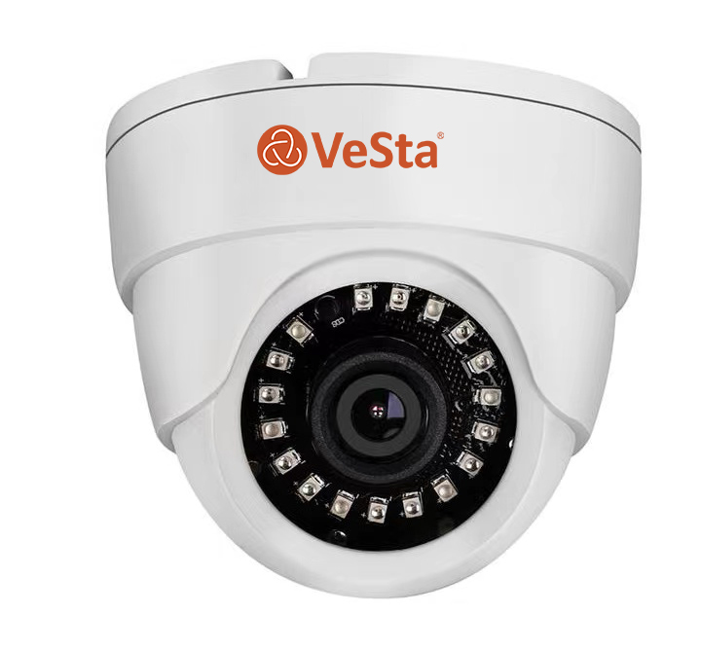 | Внутренняя мультирежимная камера (AHD/TVI/CVI/CVBS); Сенсор 1/3"" SC2336; Технологии обработки изображения: • WB (Баланс белого); • AGC (Автоматическая регулировка усиления); • D-WDR (Цифровой расширенный диапазон). • 3D-DNR (3-D Цифровое шумоподавление) Поддерживаемые режимы: AHD, TVI, CVI: 1080p (25 к/с, 30к/c) CVBS | 59
Lite

Уличное исполнение, IP 67, Температурный диапазон -40°С~50°C
VC-B323 | rev.1 | 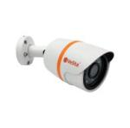 | Уличная мультирежимная камера (AHD/TVI/CVI/CVBS); Сенсор 1/3"" SC2336; Технологии обработки изображения: • WB (Баланс белого); • AGC (Автоматическая регулировка усиления); • D-WDR (Цифровой расширенный диапазон). • 3D-DNR (3-D Цифровое шумоподавление) Поддерживаемые режимы: AHD, TVI, CVI: 1080p (25 к/с, 30к/c) CVBS | 73
Lite

4. AHD видеокамера 2 Мп, серия VC-В, 1/2.9'' SONY IMX323
Камера AHD;1/2.9'' SONY IMX323 разрешение 2 Мп (1080p), Чувствительность (минимальная): 0.0001 люкс; Гарантия 1 год Технологии обработки изображения: • AWB (Автоматический баланс белого); • 3D-DNR (3D Цифровое шумоподавление); • AGC (Автоматическая регулировка усиления); • D-WDR (Расширенный динамический диапазон).

Внутреннее исполнение, IP 20, Температурный диапазон -10°С~50°C
VC-B222 | rev. 1 | 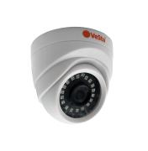 | Внутренняя мультирежимная камера (AHD/TVI/CVI/CVBS); Сенсор 1/2.9"" IMX323; Технологии обработки изображения: • AWB (Автоматический баланс белого); • AGC (Автоматическая регулировка усиления); • 3D-DNR (3-D Цифровое шумоподавление); Поддерживаемые режимы: AHD, TVI, CVI: 720p (25 к/с, 30к/c), 1080p (25 к/с, 30к/c) CVBS | 96

Антивандальное исполнение, IP 67, Температурный диапазон -40°С~50°C
VC-B422 | rev.1 | 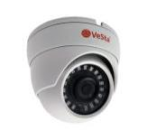 | Антивандальная мультирежимная камера (AHD/TVI/CVI/CVBS); Сенсор 1/2.9"" IMX323; Технологии обработки изображения: • AWB (Автоматический баланс белого); • AGC (Автоматическая регулировка усиления); • 3D-DNR (3-D Цифровое шумоподавление); Поддерживаемые режимы: AHD, TVI, CVI: 720p (25 к/с, 30к/c), 1080p (25 к/с, 30к/c) CVBS | 116

5. AHD видеокамера 2 Мп, серия VC-2x61, Cmos 1/2,9" Sony (IMX323)
Камера AHD; Сенсор SONY IMX323 1/2.9 разрешение 2 Мп (1080p), Производитель сенсора Япония Sony (IMX323). Чувствительность (минимальная): 0.001 люкс; Гарантия 4 года!**** Технологии обработки изображения: • AWB (Автоматический баланс белого); • 3D-DNR (3D Цифровое шумоподавление); • AGC (Автоматическая регулировка усиления); • D-WDR (Расширенный динамический диапазон).

Внутреннее исполнение, IP 40, Температурный диапазон -10°С~50°C
VC-2261 | M002, f=2.8, Белый, IR |  | Объектив: Фикс. f=2.8; Тип корпуса: М002; Дальность подсветки: до 30 метров; Питание: 12V(DC); Потр. мощность: до 7 Вт; | 121

 | M007, f=2.8, Белый, IR |  | Объектив: Фикс. f=2.8; Тип корпуса: М007; Дальность подсветки: до 30 метров; Питание: 12V(DC); Потр. мощность: до 7 Вт; | 136

VC-2261V | M007, f=2.8-12, Белый, IR |  | Объектив: Вариоф. f=2.8-12; Тип корпуса: М007; Дальность подсветки: до 40 метров; Питание: 12V(DC); Потр. мощность: до 7 Вт; | 157

Уличное исполнение, IP 67, Температурный диапазон -40°С~50°C
VC-2361 | M101, f=2.8, Белый, IR |  | Объектив: Фикс. f=2.8; Тип корпуса: М101; Дальность подсветки: до 30 метров; Питание: 12V(DC); Потр. мощность: до 7 Вт; | 141

VC-2361V | M126, f=2.8-12, Белый, IR |  | Объектив: Вариоф. f=2.8-12; Тип корпуса: М126; Дальность подсветки: до 40 метров; Питание: 12V(DC); Потр. мощность: до 7 Вт; | 209

Антивандальное исполнение, IP 66, Температурный диапазон -40°С~50°C
VC-2461 | M106, f=2.8, Титан, IR |  | Объектив: Фикс. f=2.8; Тип корпуса: М106; Дальность подсветки: до 30 метров; Питание: 12V(DC); Потр. мощность: до 7 Вт; | 141

 | M108, f=2.8, Титан, IR |  | Объектив: Фикс. f=2.8; Тип корпуса: М108; Дальность подсветки: до 40 метров; Питание: 12V(DC); Потр. мощность: до 7 Вт; | 170

 | M125, f=2.8, Белый, IR |  | Объектив: Фикс. f=2.8; Тип корпуса: М125; Дальность подсветки: до 10 метров; Питание: 12V(DC); Потр. мощность: до 7 Вт; | 163

VC-2461V | M108, f=2.8-12, Титан, IR |  | Объектив: Вариоф. f=2.8-12; Тип корпуса: М108; Дальность подсветки: до 40 метров; Питание: 12V(DC); Потр. мощность: до 7 Вт; | 191

6. AHD видеокамера 2 Мп, серия VC-2x64, CMOS 1/2,8" Sony IMX307
AHD-HD камера; Сенсор 2Mp CMOS 1/2.8" разрешение 2 Мп (1920x1080), Производитель сенсора IMX307 (Sony); Чувствительность (минимальная): 0.0001 люкс; Гарантия 3 года!*** Технологии обработки изображения: • AWB (Автоматический баланс белого); • 3D-DNR (3D Цифровое шумоподавление); • AGC (Автоматическая регулировка усиления).

Внутреннее исполнение, IP 40, Температурный диапазон -10°С~50°C
VC-2264 | M002, f=2.8, Белый, IR |  | Объектив: Фикс. f=2.8; Тип корпуса: М002; Дальность подсветки: до 30 метров; Питание: 12V(DC); Потр. мощность: до 7 Вт; | 119

 | M007, f=2.8, Белый, IR |  | Объектив: Фикс. f=2.8; Тип корпуса: М007; Дальность подсветки: до 30 метров; Питание: 12V(DC); Потр. мощность: до 7 Вт; | 137

VC-2264V | M007, f=2.8-12, Белый, IR |  | Объектив: Вариоф. f=2.8-12; Тип корпуса: М007; Дальность подсветки: до 40 метров; Питание: 12V(DC); Потр. мощность: до 7 Вт; | 160

Уличное исполнение, IP 67, Температурный диапазон -40°С~50°C
VC-2364 | M101, f=2.8, Белый, IR |  | Объектив: Фикс. f=2.8; Тип корпуса: М101; Дальность подсветки: до 30 метров; Питание: 12V(DC); Потр. мощность: до 7 Вт; | 141

VC-2364V | M126, f=2.8-12, Белый, IR |  | Объектив: Вариоф. f=2.8-12; Тип корпуса: М126; Дальность подсветки: до 40 метров; Питание: 12V(DC); Потр. мощность: до 7 Вт; | 216

Антивандальное исполнение, IP 66, Температурный диапазон -40°С~50°C
VC-2464 | M106, f=2.8, Титан, IR |  | Объектив: Фикс. f=2.8; Тип корпуса: М106; Дальность подсветки: до 30 метров; Питание: 12V(DC); Потр. мощность: до 7 Вт; | 141

 | M108, f=2.8, Титан, IR |  | Объектив: Фикс. f=2.8; Тип корпуса: М108; Дальность подсветки: до 30 метров; Питание: 12V(DC); Потр. мощность: до 7 Вт; | 173

 | M125, f=2.8, Белый, IR |  | Объектив: Фикс. f=2.8; Тип корпуса: М125; Дальность подсветки: до 10 метров; Питание: 12V(DC); Потр. мощность: до 7 Вт; | 166

VC-2464V | M108, f=2.8-12, Титан, IR |  | Объектив: Вариоф. f=2.8-12; Тип корпуса: М108; Дальность подсветки: до 40 метров; Питание: 12V(DC); Потр. мощность: до 7 Вт; | 197

7. AHD мультиформатная видеокамера 2 Мп, серия VC-2x67, Cmos 1/2,9" Sony (IMX323)
Мультиформатная (AHD/TVI/CVI/CVBS) камера; Сенсор IMX323 1/2.9" разрешение 2 Mп (1080p); Производитель сенсора Sony (IMX323). Чувствительность (мин): 0.001 люкс. Гарантия 4 года!**** Технологии обработки изображения: • AWB (Автоматический баланс белого); • 3D-DNR (3D Цифровое шумоподавление); • AGC (Автоматическая регулировка усиления): • D-WDR (Расширенный динамический диапазон).

Внутреннее исполнение, IP 40, Температурный диапазон -10°С~50°C
VC-2267 | M002, f=2.8, Белый, IR |  | Объектив: Фикс. f=2.8; Тип корпуса: М002; Дальность подсветки: до 30 метров; Питание: 12V(DC); Потр. мощность: до 7 Вт; | 113

 | M007, f=2.8, Белый, IR |  | Объектив: Фикс. f=2.8; Тип корпуса: М007; Дальность подсветки: до 30 метров; Питание: 12V(DC); Потр. мощность: до 7 Вт; | 136

VC-2267V | M007, f=2.8-12, Белый, IR |  | Объектив: Вариоф. f=2.8-12; Тип корпуса: М007; Дальность подсветки: до 40 метров; Питание: 12V(DC); Потр. мощность: до 7 Вт; | 160

Уличное исполнение, IP 67, Температурный диапазон -40°С~50°C
VC-2367 | M101, f=2.8, Белый, IR |  | Объектив: Фикс. f=2.8; Тип корпуса: М101; Дальность подсветки: до 30 метров; Питание: 12V(DC); Потр. мощность: до 7 Вт; | 137

 | M129, f=2.8, Белый, IR |  | Объектив: Фикс. f=2.8; Тип корпуса: М129; Дальность подсветки: до 30 метров; Питание: 12V(DC); Потр. мощность: до 7 Вт; | 139

 | M129, f=3.6, Белый, IR |  | Объектив: Фикс. f=2.8; Тип корпуса: М129; Дальность подсветки: до 30 метров; Питание: 12V(DC); Потр. мощность: до 7 Вт; | 134

 | M126, f=2.8, Белый, IR |  | Объектив: Вариоф. f=2.8-12; Тип корпуса: М126; Дальность подсветки: до 40 метров; Питание: 12V(DC); Потр. мощность: до 7 Вт; | 195

VC-2367V | M126, f=2.8-12, Белый, IR |  | Объектив: Вариоф. f=2.8-12; Тип корпуса: М126; Дальность подсветки: до 40 метров; Питание: 12V(DC); Потр. мощность: до 7 Вт; | 213

Антивандальное исполнение, IP 66, Температурный диапазон -40°С~50°C
VC-2467 | M106, f=2.8, Титан, IR |  | Объектив: Фикс. f=2.8; Тип корпуса: М106; Дальность подсветки: до 30 метров; Питание: 12V(DC); Потр. мощность: до 7 Вт; | 143
...
VC-2467V | M108, f=2.8-12, Титан, IR |  | Объектив: Вариоф. f=2.8-12; Тип корпуса: М108; Дальность подсветки: до 40 метров; Питание: 12V(DC); Потр. мощность: до 7 Вт; | 196

8. AHD/TVI/CVI/CVBS видеокамера 4 Мп, серия VC-2x82
Мультиформатная камера AHD/TVI/CVI/CVBS; Сенсор 1/2.8" IMX335 разрешение 4 Мп; Производитель сенсора Sony. Чувствительность (минимальная): 0.1 люкс; Гарантия 2 года!** Технологии обработки изображения: • AWB (Автоматический баланс белого); • 3D-DNR (3D Цифровое шумоподавление); • AGC (Автоматическая регулировка усиления).

Ожидается

Внутреннее исполнение, IP 40, Температурный диапазон -10°С~50°C
VC-2282 | M002, f=2.8, Белый, IR |  | Объектив: Фикс. f=2.8; Тип корпуса: М002; Дальность подсветки: до 30 метров; Питание: 12V(DC); Потр. мощность: до 7 Вт; | 162

 | M007, f=2.8, Белый, IR |  | Объектив: Фикс. f=2.8; Тип корпуса: М007; Дальность подсветки: до 30 метров; Питание: 12V(DC); Потр. мощность: до 7 Вт; | 181
...

IP камеры Внутренние
...
VC-1130(v2) | M127, f=2,8, Титан, IR |  | Объектив: Фикс. f=2.8; Тип корпуса: М127; Дальность подсветки: До 10 м; Питание: 12V(DC); Потр. мощность: до 7 Вт; | 289 | 289.00

Lite
 | M127, f=2,8, Титан, IR, PoE провод |  | Объектив: Фикс. f=2.8; Тип корпуса: М127; Дальность подсветки: До 10 м; Питание: 12V(DC)/802.3af-(A,B)/POE провод; Потр. мощность: до 7 Вт; | 305 | 305.00

 | M009, f=2,8, Чёрный | 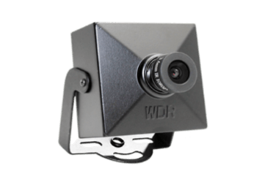 | Объектив: Фикс. f=2.8; Тип корпуса: М009; Дальность подсветки: До 10 м; Питание: 12V(DC); Потр. мощность: до 4 Вт; | 200 | 200.00

 | M009, f=2,8, Чёрный, PoE провод |  | Объектив: Фикс. f=2.8; Тип корпуса: М009; Дальность подсветки: До 10 м; Питание: 12V(DC)/802.3af-(A,B)/POE провод; Потр. мощность: до 4 Вт; | 215 | 215.00

VC-1230(v2) | M002, f=2.8, Белый, IR |  | Объектив: Фикс. f=2.8; Тип корпуса: М002; Аудиовход: Отсутствует; Дальность подсветки: До 30 м; Питание: 12V(DC); Потр. мощность: до 7 Вт; | 135 | 135.00

 | M002, f=2.8, Белый, IR, PoE провод |  | Объектив: Фикс. f=2.8; Тип корпуса: М002; Аудиовход: Отсутствует; Дальность подсветки: До 30 м; Питание: 12V(DC)/802.3af-(A,B)/POE провод; Потр. мощность: до 7 Вт; | 159

 | M002, f=2.8, Белый, IR, встроенный микрофон |  | Объектив: Фикс. f=2.8; Тип корпуса: М002; Аудиовход: Встроенный микрофон; Дальность подсветки: До 30 м; Питание: 12V(DC); Потр. мощность: до 7 Вт; | 151

Lite
 | M002, f=2.8, Белый, IR, PoE провод, встроенный микрофон |  | Объектив: Фикс. f=2.8; Тип корпуса: М002; Аудиовход: Встроенный микрофон; Дальность подсветки: До 30 м; Питание: 12V(DC)/802.3af-(A,B)/POE провод; Потр. мощность: до 7 Вт; | 176

 | M007, f=2.8, Белый, IR |  | Объектив: Фикс. f=2.8; Тип корпуса: М007; Аудиовход: Отсутствует; Дальность подсветки: До 30 м; Питание: 12V(DC); Потр. мощность: до 7 Вт; | 144

 | M007, f=2.8, Белый, IR, PoE |  | Объектив: Фикс. f=2.8; Тип корпуса: М007; Аудиовход: Отсутствует; Дальность подсветки: До 30 м; Питание: 12V(DC)/802.3af-A,B; Потр. мощность: до 7 Вт; | 167
...
 | M007, f=2.8, Белый, IR, встроенный микрофон |  | Объектив: Фикс. f=2.8; Тип корпуса: М007; Аудиовход: Встроенный микрофон; Дальность подсветки: До 30 м; Питание: 12V(DC); Потр. мощность: до 7 Вт; | 160

VC-1230V(v2) | M007, f=2.8-12, Белый, IR |  | Объектив: Вариоф. 2.8-12; Тип корпуса: М007; Аудиовход: Отсутствует; Дальность подсветки: До 40 м; Питание: 12V(DC); Потр. мощность: до 7 Вт; | 169

Lite
 | M007, f=2.8-12, Белый, IR, PoE |  | Объектив: Вариоф. 2.8-12; Тип корпуса: М007; Аудиовход: Отсутствует; Дальность подсветки: До 40 м; Питание: 12V(DC)/802.3af-A,B; Потр. мощность: до 7 Вт; | 194

 | M007, f=2.8-12, Белый, IR, PoE, встроенный микрофон |  | Объектив: Вариоф. 2.8-12; Тип корпуса: М007; Аудиовход: Встроенный микрофон; Дальность подсветки: До 40 м; Питание: 12V(DC)/802.3af-A,B; Потр. мощность: до 7 Вт; | 209

 | M007, f=2.8-12, Белый, IR, встроенный микрофон |  | Объектив: Вариоф. 2.8-12; Тип корпуса: М007; Аудиовход: Встроенный микрофон; Дальность подсветки: До 40 м; Питание: 12V(DC); Потр. мощность: до 7 Вт; | 185

IP видеокамера 2 Мп, серия VC-Gх20, 1/2.8" IMX307LQR CMOS
...
VC-G141 | M009, f=2,8, Чёрный |  | Объектив: Фикс. f=2.8; Тип корпуса: М009; Дальность подсветки: До 10 м; Питание: 12V(DC); Потр. мощность: до 7 Вт; | 235

Lite
 | M009, f=2,8, Чёрный, PoE провод |  | Объектив: Фикс. f=2.8; Тип корпуса: М009; Аудиовход: Отсутствует; Дальность подсветки: До 10 м; Питание: 12V(DC)/802.3af-(A,B)/POE провод; Потр. мощность: до 7 Вт; | 251

 | M127, f=2,8, Титан, IR |  | Объектив: Фикс. f=2.8; Тип корпуса: М127; Аудиовход: Отсутствует; Дальность подсветки: До 10 м; Питание: 12V(DC); Потр. мощность: до 7 Вт; | 330

 | M127, f=2,8, Титан, IR, PoE провод |  | Объектив: Фикс. f=2.8; Тип корпуса: М127; Аудиовход: Отсутствует; Дальность подсветки: До 10 м; Питание: 12V(DC)/802.3af-(A,B)/POE провод; Потр. мощность: до 7 Вт; | 346
...
 | M002, f=2.8, Белый, IR, PoE провод |  | Объектив: Фикс. f=2.8; Тип корпуса: М002; Аудиовход: Отсутствует; Дальность подсветки: До 30 м; Питание: 12V(DC)/802.3af-(A,B)/POE провод; Потр. мощность: до 7 Вт; | 159

 | M002, f=2.8, Белый, IR, PoE провод, встроенный микрофон |  | Объектив: Фикс. f=2.8; Тип корпуса: М002; Аудиовход: Встроенный микрофон; Дальность подсветки: До 30 м; Питание: 12V(DC)/802.3af-(A,B)/POE провод; Потр. мощность: до 7 Вт; | 176

Lite
 | M002, f=2.8, Белый, IR, встроенный микрофон |  | Объектив: Фикс. f=2.8; Тип корпуса: М002; Аудиовход: Встроенный микрофон; Дальность подсветки: До 30 м; Питание: 12V(DC); Потр. мощность: до 7 Вт; | 151

 | M007, f=2.8, Белый, IR |  | Объектив: Фикс. f=2.8; Тип корпуса: М007; Аудиовход: Отсутствует; Дальность подсветки: До 30 м; Питание: 12V(DC); Потр. мощность: до 7 Вт; | 144

 | M007, f=2.8, Белый, IR, PoE |  | Объектив: Фикс. f=2.8; Тип корпуса: М007; Аудиовход: Отсутствует; Дальность подсветки: До 30 м; Питание: 12V(DC)/802.3af-A,B; Потр. мощность: до 7 Вт; | 167

 | M007, f=2.8, Белый, IR, PoE, встроенный микрофон |  | Объектив: Фикс. f=2.8; Тип корпуса: М007; Аудиовход: Встроенный микрофон; Дальность подсветки: До 30 м; Питание: 12V(DC)/802.3af-A,B; Потр. мощность: до 7 Вт; | 184

 | M007, f=2.8, Белый, IR, встроенный микрофон |  | Объектив: Фикс. f=2.8; Тип корпуса: М007; Аудиовход: Встроенный микрофон; Дальность подсветки: До 30 м; Питание: 12V(DC); Потр. мощность: до 7 Вт; | 160

VC-G241V | M007, f=2.8-12, Белый, IR |  | Объектив: Вариоф. f=2.8-12; Тип корпуса: М007; Аудиовход: Отсутствует; Дальность подсветки: До 40 м; Питание: 12V(DC); Потр. мощность: до 7 Вт; | 169

Lite

 | M007, f=2.8-12, Белый, IR, PoE |  | Объектив: Вариоф. f=2.8-12; Тип корпуса: М007; Аудиовход: Отсутствует; Дальность подсветки: До 40 м; Питание: 12V(DC)/802.3af-A,B; Потр. мощность: до 7 Вт; | 194 | 194.00

 | M007, f=2.8-12, Белый, IR, PoE, встроенный микрофон |  | Объектив: Вариоф. f=2.8-12; Тип корпуса: М007; Аудиовход: Встроенный микрофон; Дальность подсветки: До 40 м; Питание: 12V(DC)/802.3af-A,B; Потр. мощность: до 7 Вт; | 209 | 209.00

 | M007, f=2.8-12, Белый, IR, встроенный микрофон |  | Объектив: Вариоф. f=2.8-12; Тип корпуса: М007; Аудиовход: Встроенный микрофон; Дальность подсветки: До 40 м; Питание: 12V(DC); Потр. мощность: до 7 Вт; | 185 | 185.00

Новинка

IP видеокамера 6 Мп, серия VC-Gх60, 1/2.8" сенсором Sony IMX335
6-мегапиксельная IP-камера с 1/2.8"" сенсором Sony IMX335. Работает с видеокодеками H.265X, H.265, H.265+, H.265AI. Гарантия 2 года! ** Доступные разрешения и частота кадров основного потока: 3072 х 2048 (6 Мп) - до 20 к/с 2880 х 1616 (5 Мп) - до 25 к/с 2560 х 1440 (4 Мп) - до 25 к/с 1920 х 1080 (2 Мп) - до 25 к/с Доступные разрешения и частота кадров вторичного потока: 704 х 576 (D1) - до 25 к/с 800 х 448 (HD1) - до 25 к/с 640 х 360 (QVGA) - до 25 к/с 352 х 288 (CIF) - до 25 к/с Работает с облачными сервисами VestaCloud, IPEYE. Поддержка PoE-питания и фокусное расстояние объектива опциональны.

VC-G260 | M002, f=2.8, Белый, IR | 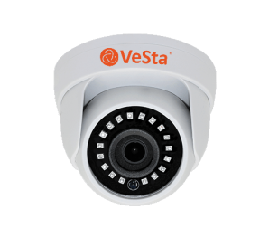 | Объектив: Фикс. f=2.8; Тип корпуса: М002; Аудиовход: Есть; Дальность подсветки: До 30 м; Питание: 12V(DC); Потр. мощность: до 7 Вт; | 241 | 241.00

 | M002, f=2.8, Белый, IR, PoE провод |  | Объектив: Фикс. f=2.8; Тип корпуса: М002; Аудиовход: Есть; Дальность подсветки: До 30 м; Питание: 12V(DC)/802.3af-(A,B)/POE провод; Потр. мощность: до 7 Вт; | 265 | 265.00

 | M002, f=2.8, Белый, IR, PoE провод, встроенный микрофон |  | Объектив: Фикс. f=2.8; Тип корпуса: М002; Аудиовход: Встроенный микрофон; Дальность подсветки: До 30 м; Питание: 12V(DC)/802.3af-(A,B)/POE провод; Потр. мощность: до 7 Вт; | 283 | 283.00
...
 | M002, f=3.6, Белый, IR, PoE провод, встроенный микрофон |  | Объектив: Фикс. f=3.6; Тип корпуса: М002; Аудиовход: Встроенный микрофон; Дальность подсветки: До 30 м; Питание: 12V(DC)/802.3af-(A,B)/POE провод; Потр. мощность: до 7 Вт; | 283 | 283.00

 | M002, f=3.6, Белый, IR, встроенный микрофон |  | Объектив: Фикс. f=3.6; Тип корпуса: М002; Аудиовход: Встроенный микрофон; Дальность подсветки: До 30 м; Питание: 12V(DC); Потр. мощность: до 7 Вт; | 259 | 259.00

 | M007, f=2.8, Белый, IR | 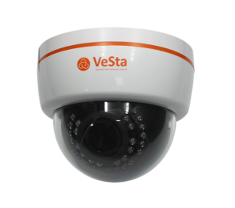 | Объектив: Фикс. f=2.8; Тип корпуса: М007; Аудиовход: Есть; Дальность подсветки: До 30 м; Питание: 12V(DC); Потр. мощность: до 7 Вт; | 259 | 259.00

 | M007, f=2.8, Белый, IR, PoE |  | Объектив: Фикс. f=2.8; Тип корпуса: М007; Аудиовход: Есть; Дальность подсветки: До 30 м; Питание: 12V(DC)/802.3af-A,B; Потр. мощность: до 7 Вт; | 283 | 283.00

 | M007, f=2.8, Белый, IR, PoE, встроенный микрофон |  | Объектив: Фикс. f=2.8; Тип корпуса: М007; Аудиовход: Встроенный микрофон; Дальность подсветки: До 30 м; Питание: 12V(DC)/802.3af-A,B; Потр. мощность: до 7 Вт; | 301 | 301.00
...
 | M007, f=2.8-12, Белый, IR, PoE, спецсборка |  | Объектив: Вариоф. f=2.8-12; Тип корпуса: М007; Аудиовход: Есть; Дальность подсветки: До 30 м; Питание: 12V(DC)/802.3af-A,B; Потр. мощность: до 7 Вт; | 308 | 308.00

 | M007, f=2.8-12, Белый, IR, спецсборка |  | Объектив: Вариоф. f=2.8-12; Тип корпуса: М007; Аудиовход: Есть; Дальность подсветки: До 30 м; Питание: 12V(DC); Потр. мощность: до 7 Вт; | 285 | 285.00

 | M014, f=2.8-12, Белый, IR | 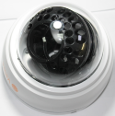 | Объектив: Вариоф. f=2.8-12; Тип корпуса: Купольный; Аудиовход: Есть; Дальность подсветки: До 30 м; Питание: 12V(DC); Потр. мощность: до 7 Вт; | 285 | 285.00
Новинка

 | M014, f=2.8-12, Белый, IR, PoE провод |  | Объектив: Вариоф. f=2.8-12; Тип корпуса: Купольный; Аудиовход: Есть; Дальность подсветки: До 30 м; Питание: 12V(DC)/802.3af-(A,B)/POE провод; Потр. мощность: до 7 Вт; | 308 | 308.00

** | Гарантия 1 год, сервисное обслуживание 1 год.

IP камеры Уличные
...
 |  | 220013 г.Минск ул. 2-ая Шестая линия, д.11, оф.12 УНП 100151049 Тел +375 17 292 70 52, 292 30 11, 292 35 52 р/с BY66BPSB30121027490129330000 в Региональной Дирекции №700 по г.Минску и Минской области ОАО «Сбер-Банк», БИК BPSBBY2X г.Минск, пр-т Независимости,32А-1
IP видеокамера 3 Мп, серия VC-1х30, 1/2.8" Progressive Scan CMOS SC3338
IP-камера, сенсор 1/2.8" Progressive Scan CMOS SC3338" с разрешением до 2304 х 1296 (3 Мп), чувствительность 0.0001 Люкс, частота кадров до 25 к/с Видеокодеки H.265X, H.265, H.265+, H.265AI, битрейт видеопотока 123 Кбит/с- 9 Мбит/с. Гарантия 2 года! ** Технологии обработки изображения: • AWB (Автоматический баланс белого); • 3D-DNR (3-D Цифровое шумоподавление); • AGC (Автоматическая регулировка усиления); • D-WDR (Цифровое расширение динамического диапазона).

VC-1330(v2) | M101, f=2.8, Белый, IR |  | Объектив: Фикс. f=2.8; Тип корпуса: М101; Дальность подсветки: До 30 м; Питание: 12V(DC); Потр. мощность: до 7 Вт; | 159

Lite

 | M101, f=2.8, Белый, IR, PoE |  | Объектив: Фикс. f=2.8; Тип корпуса: М101; Дальность подсветки: До 30 м; Питание: 12V(DC)/802.3af-A,B; Потр. мощность: до 7 Вт; | 184

 | M101, f=3.6, Белый, IR |  | Объектив: Фикс. f=3.6; Тип корпуса: М101; Дальность подсветки: До 30 м; Питание: 12V(DC); Потр. мощность: до 7 Вт; | 159

 | M101, f=3.6, Белый, IR, PoE |  | Объектив: Фикс. f=3.6; Тип корпуса: М101; Дальность подсветки: До 30 м; Питание: 12V(DC)/802.3af-A,B; Потр. мощность: до 7 Вт; | 184

VC-1330(v2) | M129, f=2.8, Белый, IR |  | Объектив: Фикс. f=2.8; Тип корпуса: М129; Дальность подсветки: До 30 м; Питание: 12V(DC); Потр. мощность: до 7 Вт; | 161

Lite

 | M129, f=2.8, Белый, IR, PoE |  | Объектив: Фикс. f=2.8; Тип корпуса: М129; Дальность подсветки: До 30 м; Питание: 12V(DC)/802.3af-A,B; Потр. мощность: до 7 Вт; | 186

 | M129, f=2.8, Белый, IR, PoE , встроенный микрофон |  | Объектив: Фикс. f=2.8; Тип корпуса: М129; Аудиовход: Встроенный микрофон; Дальность подсветки: До 30 м; Питание: 12V(DC)/802.3af-A,B; Потр. мощность: до 7 Вт; | 202

 | M129, f=3.6, Белый, IR |  | Объектив: Фикс. f=3.6; Тип корпуса: М129; Дальность подсветки: До 30 м; Питание: 12V(DC); Потр. мощность: до 7 Вт; | 161

 | M129, f=3.6, Белый, IR, PoE |  | Объектив: Фикс. f=3.6; Тип корпуса: М129; Дальность подсветки: До 30 м; Питание: 12V(DC)/802.3af-A,B; Потр. мощность: до 7 Вт; | 186

 | M129, f=3.6, Белый, IR, PoE , встроенный микрофон |  | Объектив: Фикс. f=3.6; Тип корпуса: М129; Аудиовход: Встроенный микрофон; Дальность подсветки: До 30 м; Питание: 12V(DC)/802.3af-A,B; Потр. мощность: до 7 Вт; | 201

Lite
VC-1330V(v2) | M126, f=2.8-12, Белый, IR |  | Объектив: Вариоф. f=2.8-12; Тип корпуса: М126; Дальность подсветки: До 40 м; Питание: 12V(DC); Потр. мощность: до 7 Вт; | 255

 | M126, f=2.8-12, Белый, IR, PoE |  | Объектив: Вариоф. f=2.8-12; Тип корпуса: М126; Дальность подсветки: До 40 м; Питание: 12V(DC)/802.3af-A,B; Потр. мощность: до 7 Вт; | 283

IP видеокамера 2 Мп, серия VC-Gх20, 1/2.8" IMX307LQR CMOS
IP-камера с 1/2.8" сенсором IMX307LQR CMOS. Работает с видеокодеками H.265X, H.265. Чувствительность (минимальная): 0.0001 люкс; Гарантия 2 года! ** Доступные разрешения и частота кадров основного потока: 1920 х 1080 (2 Мп) - до 25 к/с 1280 х 720 (1 Мп) - до 25 к/с Доступные разрешения и частота кадров вторичного потока: 704 х 576 (D1) - до 25 к/с 800 х 448 (HD1) - до 25 к/с 640 х 360 (QVGA) - до 25 к/с 352 х 288 (CIF) - до 25 к/с Работает с облачными сервисами VestaCloud, IPEYE. Поддержка PoE-питания и фокусное расстояние объектива опциональны.
...
 | M126, f=2.8-12, Белый, IR, PoE |  | Объектив: Вариоф. f=2.8-12; Тип корпуса: М126; Аудиовход: Отсутствует; Дальность подсветки: До 40 м; Питание: 12V(DC)/802.3af-A,B; Потр. мощность: до 7 Вт; | 297

IP видеокамера 4 Мп, серия VC-Gх41, 1/2.8" SC223A
4-мегапиксельная IP-камера с 1/2.8" сенсором SC223A. Работает с видеокодеками H.265X, H.265. Чувствительность (минимальная): 0.001 люкс; Гарантия 2 года! ** Доступные разрешения и частота кадров основного потока: 2560 х 1440 (4 Мп) - до 18 к/с 2304 х 1296 (3 Мп) - до 20 к/с 1920 х 1080 (2 Мп) - до 25 к/с 1280 х 720 (1 Мп) - до 25 к/с Доступные разрешения и частота кадров вторичного потока: 704 х 576 (D1) - до 25 к/с 800 х 448 (HD1) - до 25 к/с 640 х 360 (QVGA) - до 25 к/с 352 х 288 (CIF) - до 25 к/с Работает с облачными сервисами VestaCloud, IPEYE. Поддержка PoE-питания и фокусное расстояние объектива опциональны.

Lite
VC-G341 | M101, f=2.8, Белый, IR |  | Объектив: Фикс. f=2.8; Тип корпуса: М101; Аудиовход: Отсутствует; Дальность подсветки: До 30 м; Питание: 12V(DC); Потр. мощность: до 7 Вт; | 159
 | M101, f=2.8, Белый, IR, PoE |  | Объектив: Фикс. f=2.8; Тип корпуса: М101; Аудиовход: Отсутствует; Дальность подсветки: До 30 м; Питание: 12V(DC)/802.3af-A,B; Потр. мощность: до 7 Вт; | 184
 | M101, f=3.6, Белый, IR |  | Объектив: Фикс. f=3.6; Тип корпуса: М101; Аудиовход: Отсутствует; Дальность подсветки: До 30 м; Питание: 12V(DC); Потр. мощность: до 7 Вт; | 159
 | M101, f=3.6, Белый, IR, PoE |  | Объектив: Фикс. f=3.6; Тип корпуса: М101; Аудиовход: Отсутствует; Дальность подсветки: До 30 м; Питание: 12V(DC)/802.3af-A,B; Потр. мощность: до 7 Вт; | 184
 | M129, f=2.8, Белый, IR |  | Объектив: Фикс. f=2.8; Тип корпуса: М129; Аудиовход: Отсутствует; Дальность подсветки: До 30 м; Питание: 12V(DC); Потр. мощность: до 7 Вт; | 161
 | M129, f=2.8, Белый, IR, PoE |  | Объектив: Фикс. f=2.8; Тип корпуса: М129; Аудиовход: Отсутствует; Дальность подсветки: До 30 м; Питание: 12V(DC)/802.3af-A,B; Потр. мощность: до 7 Вт; | 186
 | M129, f=3.6, Белый, IR |  | Объектив: Фикс. f=3.6; Тип корпуса: М129; Аудиовход: Отсутствует; Дальность подсветки: До 30 м; Питание: 12V(DC); Потр. мощность: до 7 Вт; | 161
 | M129, f=3.6, Белый, IR, PoE |  | Объектив: Фикс. f=3.6; Тип корпуса: М129; Аудиовход: Отсутствует; Дальность подсветки: До 30 м; Питание: 12V(DC)/802.3af-A,B; Потр. мощность: до 7 Вт; | 186
Lite
VC-G341V | M126, f=2.8-12, Белый, IR |  | Объектив: Вариоф. f=2.8-12; Тип корпуса: М126; Аудиовход: Отсутствует; Дальность подсветки: До 40 м; Питание: 12V(DC); Потр. мощность: до 7 Вт; | 255
Новинка
 | M126, f=2.8-12, Белый, IR, PoE |  | Объектив: Вариоф. f=2.8-12; Тип корпуса: М126; Аудиовход: Отсутствует; Дальность подсветки: До 40 м; Питание: 12V(DC)/802.3af-A,B; Потр. мощность: до 7 Вт; | 283
IP видеокамера 6 Мп, серия VC-Gх60,1/2.8"" сенсором Sony IMX335 с ИК подсветкой
6-мегапиксельная IP-камера с 1/2.8"" сенсором Sony IMX335. Работает с видеокодеками H.265X, H.265, H.265+, H.265AI. Гарантия 2 года! ** Доступные разрешения и частота кадров основного потока: 3072 х 2048 (6 Мп) - до 20 к/с 2880 х 1616 (5 Мп) - до 25 к/с 2560 х 1440 (4 Мп) - до 25 к/с 1920 х 1080 (2 Мп) - до 25 к/с Доступные разрешения и частота кадров вторичного потока: 704 х 576 (D1) - до 25 к/с 800 х 448 (HD1) - до 25 к/с 640 х 360 (QVGA) - до 25 к/с 352 х 288 (CIF) - до 25 к/с Работает с облачными сервисами VestaCloud, IPEYE. Поддержка PoE-питания и фокусное расстояние объектива опциональны

VC-G360 | M101, f=2.8, Белый, IR |  | Объектив: Фикс. f=2.8; Тип корпуса: М101; Аудиовход: Есть; Дальность подсветки: До 30 м; Питание: 12V(DC); Потр. мощность: до 7 Вт; | 264
...

IP камеры Антивандальные
...
 | M106, f=2.8, Титан, IR, PoE провод | Объектив: Фикс. f=2.8; Тип корпуса: М106; Аудиовход: Отсутствует; Дальность подсветки: До 30 м; Питание: 12V(DC)/802.3af-(A,B)/POE провод; Потр. мощность: до 7 Вт; | 181

 | M108, f=2.8, Титан, IR | Объектив: Фикс. f=2.8; Тип корпуса: М108; Аудиовход: Отсутствует; Дальность подсветки: До 30 м; Питание: 12V(DC); Потр. мощность: до 7 Вт; | 195

 | M108, f=2.8, Титан, IR, PoE | Объектив: Фикс. f=2.8; Тип корпуса: М108; Аудиовход: Отсутствует; Дальность подсветки: До 30 м; Питание: 12V(DC)/802.3af-A,B; Потр. мощность: до 7 Вт; | 220

Lite

 | M108, f=2.8, Титан, IR, встроенный микрофон | Объектив: Фикс. f=2.8; Тип корпуса: М108; Аудиовход: Встроенный микрофон; Дальность подсветки: До 30 м; Питание: 12V(DC); Потр. мощность: до 7 Вт; | 211

 | M108, f=2.8, Титан, IR, PoE, встроенный микрофон | Объектив: Фикс. f=2.8; Тип корпуса: М108; Аудиовход: Встроенный микрофон; Дальность подсветки: До 30 м; Питание: 12V(DC)/802.3af-A,B; Потр. мощность: до 7 Вт; | 236

 | M125, f=2.8, Белый, IR | Объектив: Фикс. f=2.8; Тип корпуса: М125; Аудиовход: Отсутствует; Дальность подсветки: До 10 м; Питание: 12V(DC); Потр. мощность: до 7 Вт; | 186

 | M125, f=2.8, Белый, IR, PoE | Объектив: Фикс. f=2.8; Тип корпуса: М125; Аудиовход: Отсутствует; Дальность подсветки: До 10 м; Питание: 12V(DC)/802.3af-A,B; Потр. мощность: до 7 Вт; | 210

 | M125, f=2.8, Белый, IR, встроенный микрофон | Объектив: Фикс. f=2.8; Тип корпуса: М125; Аудиовход: Встроенный микрофон; Дальность подсветки: До 10 м; Питание: 12V(DC); Потр. мощность: до 7 Вт; | 202

Lite
VC-1430V(v2) | M108, f=2.8-12, Титан, IR | Объектив: Вариоф. f=2.8-12; Тип корпуса: М108; Аудиовход: Отсутствует; Дальность подсветки: До 40 м; Питание: 12V(DC); Потр. мощность: до 7 Вт; | 222

 | M108, f=2.8-12, Титан, IR, PoE провод | Объектив: Вариоф. f=2.8-12; Тип корпуса: М108; Аудиовход: Отсутствует; Дальность подсветки: До 40 м; Питание: 12V(DC)/802.3af-(A,B)/POE провод; Потр. мощность: до 7 Вт; | 244

Lite
VC-1430 | 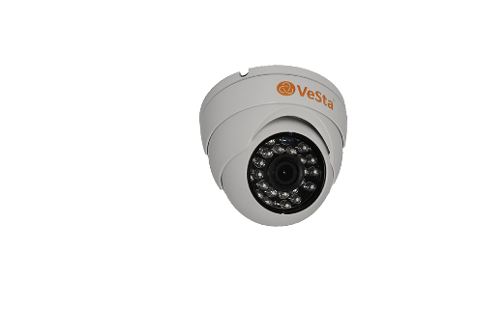 M128, f=2.8, Белый, IR | Объектив: Фикс. f=2.8; Тип корпуса: М128; Аудиовход: Отсутствует; Дальность подсветки: До 30 м; Питание: 12V(DC); Потр. мощность: до 7 Вт; | 143

IP видеокамера 2 Мп, серия VC-Gх20, 1/2.8" IMX307LQR CMOS
IP-камера с 1/2.8" сенсором IMX307LQR CMOS. Работает с видеокодеками H.265X, H.265. Чувствительность (минимальная): 0.0001 люкс; Гарантия 2 года! ** Доступные разрешения и частота кадров основного потока: 1920 х 1080 (2 Мп) - до 25 к/с 1280 х 720 (1 Мп) - до 25 к/с Доступные разрешения и частота кадров вторичного потока: 704 х 576 (D1) - до 25 к/с 800 х 448 (HD1) - до 25 к/с 640 х 360 (QVGA) - до 25 к/с 352 х 288 (CIF) - до 25 к/с Работает с облачными сервисами VestaCloud, IPEYE. Поддержка PoE-питания и фокусное расстояние объектива опциональны.
...
 | M108, f=2.8-12, Титан, IR, PoE провод | Объектив: Вариоф. f=2.8-12; Тип корпуса: М108; Аудиовход: Отсутствует; Дальность подсветки: До 40 м; Питание: 12V(DC); Потр. мощность: до 7 Вт; | 302

IP видеокамера 4 Мп, серия VC-Gх41, 1/2.8" SC223A
4-мегапиксельная IP-камера с 1/2.8" сенсором SC223A. Работает с видеокодеками H.265X, H.265. Чувствительность (минимальная): 0.001 люкс; Гарантия 2 года! ** Доступные разрешения и частота кадров основного потока: 2560 х 1440 (4 Мп) - до 18 к/с 2304 х 1296 (3 Мп) - до 20 к/с 1920 х 1080 (2 Мп) - до 25 к/с 1280 х 720 (1 Мп) - до 25 к/с Доступные разрешения и частота кадров вторичного потока: 704 х 576 (D1) - до 25 к/с 800 х 448 (HD1) - до 25 к/с 640 х 360 (QVGA) - до 25 к/с 352 х 288 (CIF) - до 25 к/с Работает с облачными сервисами VestaCloud, IPEYE. Поддержка PoE-питания и фокусное расстояние объектива опциональны.

Lite
VC-G441 | M106, f=2.8, Титан, IR | Объектив: Фикс. f=2.8; Тип корпуса: М106; Аудиовход: Отсутствует; Дальность подсветки: До 30 м; Питание: 12V(DC); Потр. мощность: до 7 Вт; | 159
 | M106, f=2.8, Титан, IR, PoE провод | Объектив: Фикс. f=2.8; Тип корпуса: М106; Аудиовход: Отсутствует; Дальность подсветки: До 30 м; Питание: 12V(DC)/802.3af-(A,B)/POE провод; Потр. мощность: до 7 Вт; | 181
VC-G441 | M108, f=2.8, Титан, IR | Объектив: Фикс. f=2.8; Тип корпуса: М108; Аудиовход: Отсутствует; Дальность подсветки: До 30 м; Питание: 12V(DC); Потр. мощность: до 7 Вт; | 195
 | M108, f=2.8, Титан, IR, PoE | Объектив: Фикс. f=2.8; Тип корпуса: М108; Аудиовход: Отсутствует; Дальность подсветки: До 30 м; Питание: 12V(DC)/802.3af-A,B; Потр. мощность: до 7 Вт; | 220
 | M108, f=2.8, Титан, IR, встроенный микрофон | Объектив: Фикс. f=2.8; Тип корпуса: М108; Аудиовход: Встроенный микрофон; Дальность подсветки: До 30 м; Питание: 12V(DC); Потр. мощность: до 7 Вт; | 211
Lite
 | M108, f=2.8, Титан, IR, PoE, встроенный микрофон | Объектив: Фикс. f=2.8; Тип корпуса: М108; Аудиовход: Встроенный микрофон; Дальность подсветки: До 30 м; Питание: 12V(DC)/802.3af-A,B; Потр. мощность: до 7 Вт; | 236
 | M125, f=2.8, Белый, IR | Объектив: Фикс. f=2.8; Тип корпуса: М125; Аудиовход: Отсутствует; Дальность подсветки: До 10 м; Питание: 12V(DC); Потр. мощность: до 7 Вт; | 186
 | M125, f=2.8, Белый, IR, PoE | Объектив: Фикс. f=2.8; Тип корпуса: М125; Аудиовход: Отсутствует; Дальность подсветки: До 10 м; Питание: 12V(DC)/802.3af-A,B; Потр. мощность: до 7 Вт; | 210
 | M125, f=2.8, Белый, IR, встроенный микрофон | Объектив: Фикс. f=2.8; Тип корпуса: М125; Аудиовход: Встроенный микрофон; Дальность подсветки: До 10 м; Питание: 12V(DC); Потр. мощность: до 7 Вт; | 202
 | M125, f=2.8, Белый, IR, PoE, встроенный микрофон | Объектив: Фикс. f=2.8; Тип корпуса: М125; Аудиовход: Встроенный микрофон; Дальность подсветки: До 10 м; Питание: 12V(DC)/802.3af-A,B; Потр. мощность: до 7 Вт; | 224
Lite
VC-G441V | M108, f=2.8-12, Белый, IR | Объектив: Вариоф. f=2.8-12; Тип корпуса: М108; Аудиовход: Отсутствует; Дальность подсветки: До 40 м; Питание: 12V(DC); Потр. мощность: до 7 Вт; | 222
 | M108, f=2.8-12, Титан, IR, PoE провод | Объектив: Вариоф. f=2.8-12; Тип корпуса: М108; Аудиовход: Отсутствует; Дальность подсветки: До 40 м; Питание: 12V(DC)/802.3af-(A,B)/POE провод; Потр. мощность: до 7 Вт; | 244
IP видеокамера 6 Мп, серия VC-Gх60, 1/2.8"" сенсором Sony IMX335
6-мегапиксельная IP-камера с 1/2.8"" сенсором Sony IMX335. Работает с видеокодеками H.265X, H.265, H.265+, H.265AI. Гарантия 2 года! ** Доступные разрешения и частота кадров основного потока: 3072 х 2048 (6 Мп) - до 20 к/с 2880 х 1616 (5 Мп) - до 25 к/с 2560 х 1440 (4 Мп) - до 25 к/с 1920 х 1080 (2 Мп) - до 25 к/с Доступные разрешения и частота кадров вторичного потока: 704 х 576 (D1) - до 25 к/с 800 х 448 (HD1) - до 25 к/с 640 х 360 (QVGA) - до 25 к/с 352 х 288 (CIF) - до 25 к/с Работает с облачными сервисами VestaCloud, IPEYE. Поддержка PoE-питания и фокусное расстояние объектива опциональны.

VC-G460 | M106, f=2.8, Титан, IR | Объектив: Фикс. f=2.8; Тип корпуса: М106; Аудиовход: Есть; Дальность подсветки: До 30 м; Питание: 12V(DC); Потр. мощность: до 7 Вт; | 263
...

iRus
 |  | 220013 г.Минск ул. 2-ая Шестая линия, д.11, оф.12 УНП 100151049 Тел +375 17 292 70 52, 292 30 11, 292 35 52 р/с BY66BPSB30121027490129330000 в Региональной Дирекции №700 по г.Минску и Минской области ОАО «Сбер-Банк», БИК BPSBBY2X г.Минск, пр-т Независимости,32А-1
Прайс не является публичной офертой
Наименование | 1с | Фото | Краткое описание | Рекомендуемая розничная цена, руб с НДС
1. IP видеокамеры iRUS
Cube исполнение, IP 40, Температурный диапазон -10°С~60°C
iRUS-IP2026C | C1 / 2.8 mm / Wi-Fi / Mic / SD | 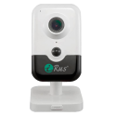 | IP-камера 2 Мп с фиксированным объективом, слотом под SD-карту до 256 Гб, встроенным микрофоном и динамиком, Wi-Fi. • Разрешение 2 Мп (1920x1080) • Фиксированный объектив 2.8 мм • Сенсор Progressive Scan CMOS 1/2.7"" • H.265+, H.265, H.264+, H.264 • Встроенные микрофон и динамик (двустороннее аудио) • D-WDR, BLC, 3D-DNR, ROI • Датчик PIR с дальностью 10 метров • Wi-Fi • Слот SD до 256 Гб • ИК-подсветка 10 метров • Питание 12В DC | 240 | 3825

iRUS-IP4016C | C1 / 2.8 mm / PoE / Wi-Fi / Mic / SD | 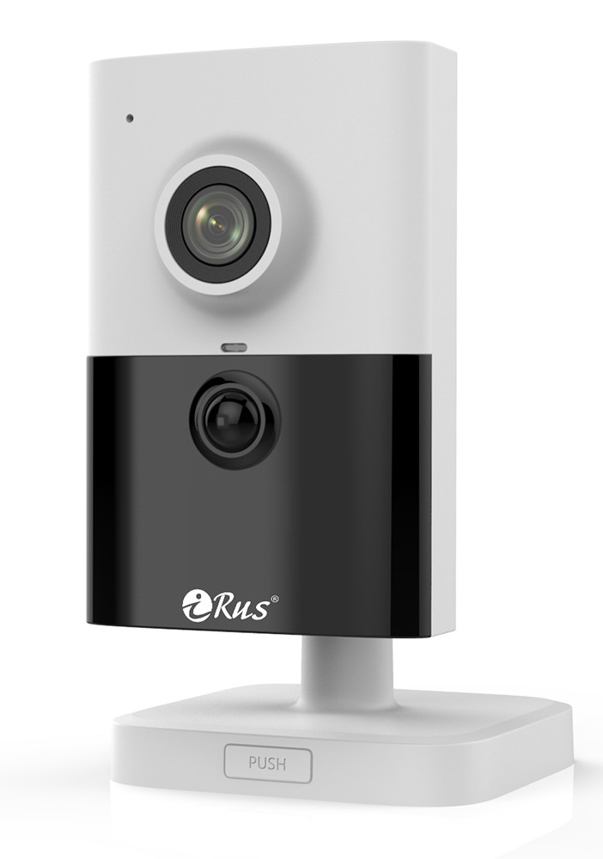 | IP-камера 4 Мп с фиксированным объективом, слотом под SD-карту до 256 Гб, встроенным микрофоном и динамиком, Wi-Fi. • Разрешеине 4Мп • Фиксированный объектив 2.8 мм • Сенсор Progressive Scan CMOS 1/3" • H.265+, H.265, H.264+, H.264 • Встроенные микрофон и динамик (двустороннее аудио) • BLC, HLC, 3D-DNR, ROI • Аппаратный WDR 120 дБ • Датчик PIR с дальностью 10 метров • Wi-Fi • Слот SD до 256 Гб • ИК-подсветка 10 метров • Питание 12В DC, PoE | 483 | 7713

Уличное исполнение, Температурный диапазон -40°С~60°C
iRUS-IP2040B | B1 / 2.8-12 mm / PoE / SD |  | Уличная IP-камера 2 Мп с вариофокальным объективом, с аппаратным WDR 120 дБ. • Разрешение 2 Мп (1920x1080) • Вариофокальный объектив 2.8-12 мм • Сенсор Progressive Scan CMOS 1/2.8"" • H.265+, H.265, H.264+, H.264 • BLC, 3D-DNR, ROI • Аппаратный WDR 120 дБ • ИК-подсветка 30 метров • IP67 • Слот SD до 128 Гб • Питание 12В DC, PoE | 568 | 9060

iRUS-IP4013B | B1/ 2.8-12 mm/ PoE/ SD | 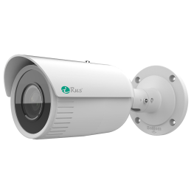 | Уличная IP-камера 4 Мп с моторизированным вариофокальным объективом, с аппаратным WDR 120 дБ. • Разрешение 4 Мп • Вариофокальный моторизированный объектив 2.8-12 мм • Сенсор Progressive Scan CMOS 1/3" • H.265+, H.265, H.264+, H.264 • BLC, 3D-DNR, ROI • Аппаратный WDR 120 дБ • ИК-подсветка 50 метров EXIR 2.0 • IP67 • Слот SD до 256 Гб • Питание 12В DC, PoE | 554 | 8840

iRUS-IP2050B | B1 / 2.8 mm / PoE | 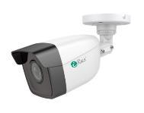 | Уличная IP-камера 2 Мп с фиксированным объективом. • Разрешение 2 Мп (1920x1080) • Фиксированный объектив 2.8 мм • Сенсор Progressive Scan CMOS 1/2.7" • H.265+, H.265, H.264+, H.264 • D-WDR, BLC, 3D-DNR, ROI • ИК-подсветка 30 метров • IP67 • Питание 12В DC, PoE | 226 | 3612

iRUS-IP4010B | B1 / 2.8 mm / PoE |  | Уличная IP-камера 4 Мп с фиксированным объективом, аппаратным WDR 120 дБ. • Разрешение 4 Мп (2560x1440) • Фиксированный объектив 2.8 мм • Сенсор Progressive Scan CMOS 1/3"" • H.265+, H.265, H.264+, H.264 • BLC, 3D-DNR, ROI • Аппаратный WDR 120 дБ • ИК-подсветка 30 метров • IP67 • Питание 12В DC, PoE | 309 | 4929

iRUS-IP6013B | B1 / 2.8 mm / PoE / SD |  | Уличная IP-камера 6 Мп с фиксированным объективом, с аппаратным WDR 120 дБ. • Разрешение 6 Мп (3072x2048) • Фиксированный объектив 2.8 мм • Сенсор Progressive Scan CMOS 1/2.9" • H.265+, H.265, H.264+, H.264 • BLC, 3D-DNR, ROI • Аппаратный WDR 120 дБ • ИК-подсветка 50 метров • IP67 • Слот SD до 128 Гб • Питание 12В DC, PoE | 548 | 8741

iRUS-IP6025B | B1/ 2.8-12 mm/ PoE/ Audio in.out/ SD |  | Уличная IP-камера 6 Мп с моторизированным вариофокальным объективом, с аппаратным WDR 120 дБ. • Разрешение 6 Мп (3200 × 1800) • Вариофокальный моторизированный объектив 2.8-12 мм •Технология AcuSence • H.265+, H.265, H.264+, H.264 • BLC, 3D-DNR, ROI • Аппаратный WDR 120 дБ • Аудиовход, аудиовыход • ИК-подсветка 60 метров • IP66, IK10 • Слот SD до 512 Гб • Питание 12В DC, PoE | 1121 | 17895

iRUS-IP4037B | B1 / 2.8 mm / PoE / Color 24H / SD |  | Уличная IP-камера 4 Мп с фиксированным объективом, аппаратным WDR 130 дБ, светосильным объективом с апертурой F1.0, цветным изображением в ночное время, LED-подсветкой. • Разрешение 4 Мп (2688х1520) • Фиксированный объектив 2.8 мм • Сенсор Progressive Scan CMOS 1/1.8"" • Цветное изображение 24/7 • H.265+, H.265, H.264+, H.264 • Три видеопотока • BLC, HLC, 3D-DNR, ROI • Аппаратный WDR 130 дБ • Слот SD до 256 Гб • Белая LED-подсветка 40 метров • IP67 • Питание 12В DC, PoE | 638 | 10182

iRUS-IP4047B | B1/ 2.8/ PoE/ Color 24H | 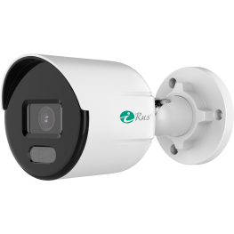 | Уличная IP-камера 4 Мп с фиксированным объективом, аппаратным WDR 120 дБ, светосильным объективом с апертурой F1.0, цветным изображением в ночное время, LED-подсветкой. • Разрешение 4 Мп (2560х1440) • Фиксированный объектив 2.8 мм • Сенсор Progressive Scan CMOS 1/3"""" • Цветное изображение 24/7 • H.265+, H.265, H.264+, H.264 • BLC, HLC, 3D-DNR, ROI • Аппаратный WDR 120 дБ • Белая LED-подсветка 30 метров • IP67 • Питание 12В DC, PoE | 399 | 6374

Антивандальное исполнение, Температурный диапазон -40°С~60°C
iRUS-IP2035A | A1 / 2.8 mm / PoE / Audio in.out / SD |  | Антивандальная IP-камера с фиксированным объективом, аппаратным WDR 120 дБ, слотом для SD-карты до 256 Гб, тревожными входом и выходом, аудиовходом и аудиовыходом. • Разрешение 2 Мп (1920x1080) • Фиксированный объектив 2.8 мм • Сенсор Progressive Scan CMOS 1/2.7"" • H.265+, H.265, H.264+, H.264 • Аппаратный WDR 120 дБ, BLC, 3D-DNR • Обнаружение движения, вторжения в область, пересечения линии • Аудиовход, аудиовыход • Тревожные вход и выход • Слот SD до 256 Гб • ИК-подсветка 30 метров • IP67, IK10 • Питание 12В DC, PoE | 445 | 7097

iRUS-IP4020A | A1 / 2.8-12 mm / PoE / SD | 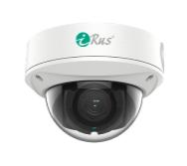 | Антивандальная IP-камера 4 Мп с вариофокальным объективом 2.8-12 мм, аппаратным WDR 120 дБ, слотом для SD-карты до 128 Гб. • Разрешение 4 Мп (2560x1440) • Вариофокальный объектив 2.8-12 мм • Сенсор Progressive Scan CMOS 1/3" • H.265+, H.265, H.264+, H.264 • BLC, 3D-DNR, ROI • Аппаратный WDR 120 дБ • ИК-подсветка 30 метров • IP67, IK10 • Слот SD до 128 Гб • Питание 12В DC, PoE | 515 | 8218

iRUS-IP6015A | A1 / 2.8 mm / PoE / Mic / SD |  | Антивандальная IP-камера 6 Мп с фиксированным объективом, с аппаратным WDR 120 дБ, встроенным микрофоном. • Разрешение 6 Мп (3072x2048) • Сенсор Progressive Scan CMOS 1/2.9"" • H.265+, H.265, H.264+, H.264 • BLC, 3D-DNR, ROI • Аппаратный WDR 120 дБ • Встроенный микрофон • ИК-подсветка 30 метров • IP66, IK10 • Питание 12В DC, PoE | 515 | 8218

Купольное исполнение, Температурный диапазон -40°С~60°C
iRUS-IP2020D | D1/ 2.8 mm/ PoE | 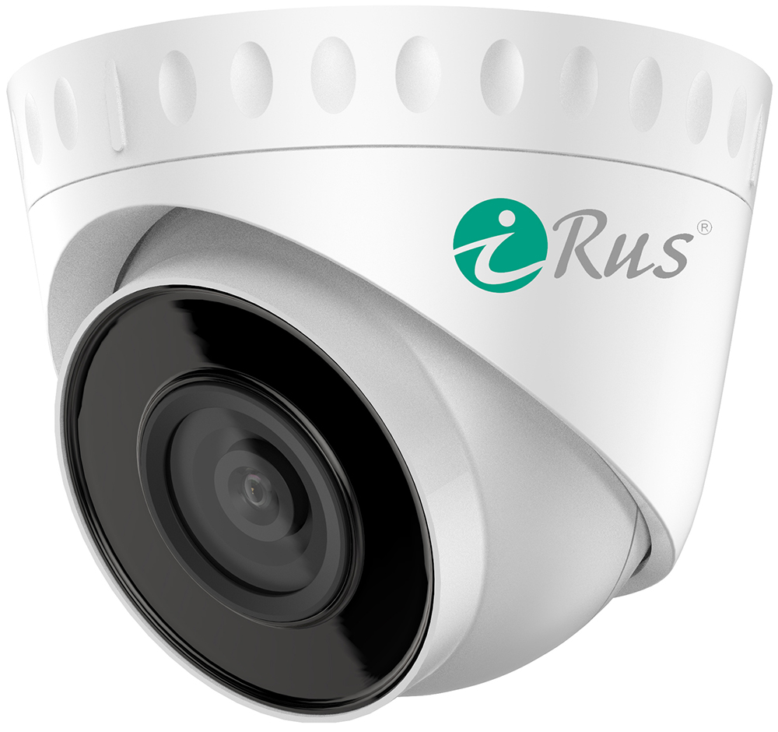 | Купольная IP-камера 2 Мп с фиксированным объективом. • Разрешение 2 Мп • Сенсор Progressive Scan CMOS 1/2.7" • H.265+, H.265, H.264+, H.264 • D-WDR, BLC, 3D-DNR • Обнаружение движения • ИК-подсветка EXIR 2.0 до 30 метров • IP67 • Питание 12В DC, PoE | 181 | 2890

iRUS-IP2051D | D1 / 2.8 mm / PoE / Mic / SD | 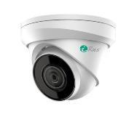 | Купольная IP-камера 2 Мп с фиксированным объективом, со встроенным микрофоном, слотом для SD-карты до 256 Гб. • Разрешение 2 Мп (1920x1080) • Сенсор Progressive Scan CMOS 1/2.7"" • H.265+, H.265, H.264+, H.264 • D-WDR, BLC, 3D-DNR, ROI • Встроенный микрофон • ИК-подсветка 30 метров • IP66 • Питание 12В DC, PoE | 266 | 4249

 | D1 / 4.0 mm / PoE / Mic / SD |  | Купольная IP-камера 2 Мп с фиксированным объективом, со встроенным микрофоном, слотом для SD-карты до 256 Гб. • Разрешение 2 Мп (1920x1080) • Сенсор Progressive Scan CMOS 1/2.7"" • H.265+, H.265, H.264+, H.264 • D-WDR, BLC, 3D-DNR, ROI • Встроенный микрофон • ИК-подсветка 30 метров • IP66 • Питание 12В DC, PoE | 266 | 4249

iRUS-IP4015D | D1 / 2.8 mm / PoE / Mic / SD |  | Купольная IP-камера 4 Мп с фиксированным объективом, со встроенным микрофоном, слотом для SD-карты до 256 Гб. • Разрешение 4 Мп (2560x1440) • Сенсор Progressive Scan CMOS 1/3" • H.265+, H.265, H.264+, H.264 • Аудиокодеки AAC, MP2L2, G711 • Аппаратный WDR 120 дБ, BLC, 3D-DNR, ROI • Встроенный микрофон • ИК-подсветка 30 метров • IP66 • Питание 12В DC, PoE | 362 | 5780

 | D1 / 4.0 mm / PoE / Mic /SD |  | Купольная IP-камера 4 Мп с фиксированным объективом, со встроенным микрофоном, слотом для SD-карты до 256 Гб. • Разрешение 4 Мп (2560x1440) • Сенсор Progressive Scan CMOS 1/3" • H.265+, H.265, H.264+, H.264 • Аудиокодеки AAC, MP2L2, G711 • Аппаратный WDR 120 дБ, BLC, 3D-DNR, ROI • Встроенный микрофон • ИК-подсветка 30 метров • IP66 • Питание 12В DC, PoE | 362 | 5780

iRUS-IP4035D | D1/ 2.8-12 mm/ PoE/ Audio in.out/ SD | 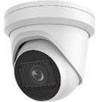 | Уличная IP-камера 4 Мп с моторизированным вариофокальным объективом, с аппаратным WDR 120 дБ. • Разрешение 4 Мп • Вариофокальный моторизированный объектив 2.8-12 мм • Сенсор Progressive Scan CMOS 1/3"" • H.265+, H.265, H.264+, H.264 • BLC, HLC, 3D-DNR, ROI • Аппаратный WDR 120 дБ • Аудиовход и аудиовыход • ИК-подсветка 40 метров • IP67, IK10 • Слот SD до 256 Гб • Питание 12В DC, PoE | 999 | 15942

2. Мультиформатные камеры iRUS
iRUS-TVI2020D | D1 / 2.8 mm | 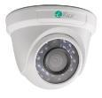 | Купольная мультиформатная камера 2 Мп с фиксированным объективом. • Разрешение 2 Мп (1920x1080) • Фиксированный объектив 2.8 мм • Сенсор Progressive Scan CMOS 1/2.7"" • D-WDR, 3D-DNR, OSD • Поддержка аналоговых форматов TVI, CVI, AHD, CVBS • ИК-подсветка 20 метров • IP40 • Питание 12В DC | 82 | 1308

iRUS-TVI2021D | D1 / 2.8 mm / Mic |  | Купольная мультиформатная камера 2 Мп с фиксированным объективом, встроенным микрофоном (технология AoC). • Разрешение 2 Мп (1920x1080) • Фиксированный объектив 2.8 мм • Сенсор Progressive Scan CMOS 1/2.9"" • D-WDR, 2D-DNR, OSD • Поддержка аналоговых форматов TVI, CVI, AHD, CVBS • Встроенный микрофон • Передача аудио по коаксиальному кабелю (AoC) • ИК-подсветка 20 метров • IP40 • Питание 12В DC | 105 | 1682

IRUS-TVI2030B | B1 / 2.8-12 mm |  | 2Мп цилиндрическая мультиформатная видеокамера с EXIR-подсветкой до 40м • Разрешение 2Мп • Вариофокальный объектив 2.8-12мм • EXIR-подсветка до 40м • IP66 • Видеовыход 4-в-1 (переключаемые TVI/AHD/CVI/CVBS) | 204 | 3263

iRUS-TVI2040B | B1 / 2.8 mm | 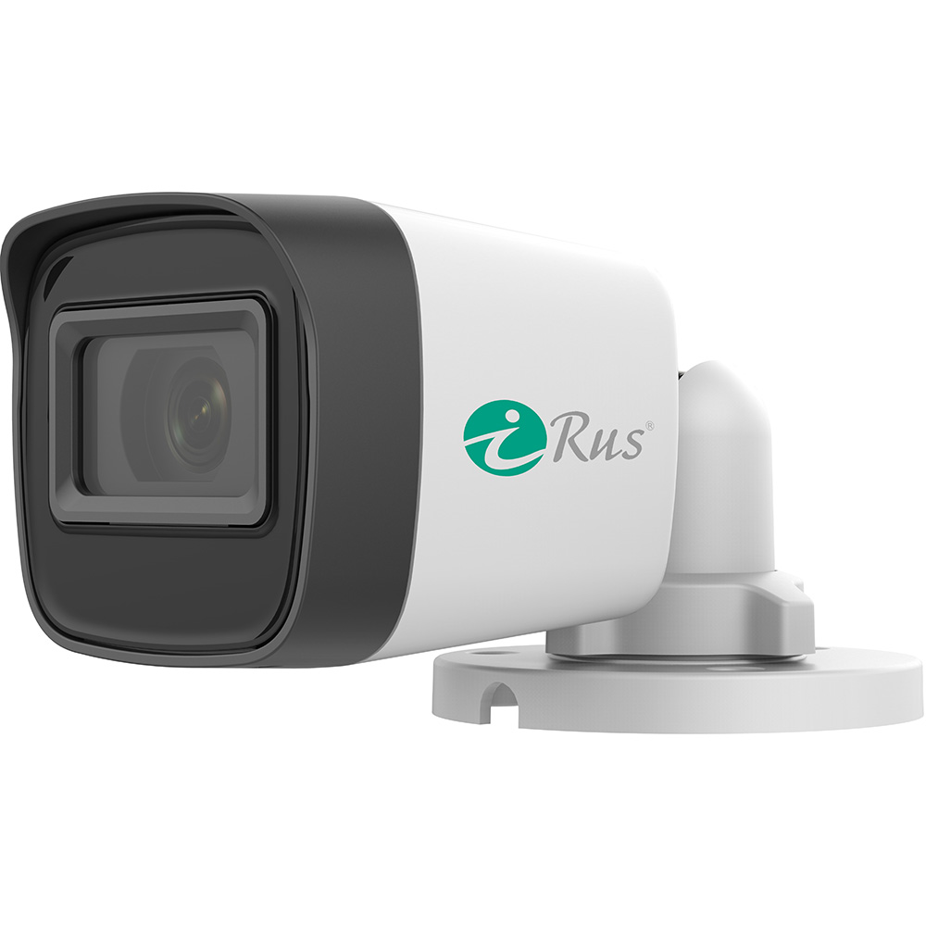 | 2Мп цилиндрическая мультиформатная видеокамера iRUS-TVI2040B с EXIR-подсветкой до 40м • Разрешение 2Мп • D-WDR, 3D-DNR, OSD • EXIR-подсветка до 20м • IP67 • Видеовыход 4-в-1 (переключаемые TVI/AHD/CVI/CVBS | 90 | 1444

Новинка
TVI2018B | B1 2.8 mm Mic Color 24H | 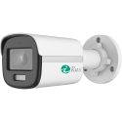 | 2Мп цилиндрическая мультиформатная видеокамера iRUS-TVI2018B с цветным изображением в ночное время. • Разрешение 2Мп • Цветное изображение 24/7 • D-WDR, 3D-DNR, 2D-DNR, OSD • Передача аудио по коаксиальному кабелю (AoC) • Белая LED-подсветка до 20м • IP67 • Видеовыход 4-в-1 (переключаемые TVI/AHD/CVI/CVBS | 126 | 2005

3. Поворотные камеры iRUS
iRUS-IP2015S | S1/ 15X/ PoE/ Audio in.out/ SD | 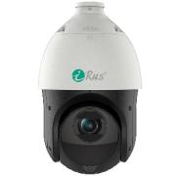 | Поворотная уличная IP-камера 2 Мп с аппаратным WDR 120 дБ, 15-кратным оптическим приближением. • Разрешение 2 Мп • Оптическое увеличение 15x • Защита стекла от запотевания • Сенсор Progressive Scan CMOS 1/2.8"" • H.265+, H.265, H.264+, H.264 • Аппаратный WDR 120 дБ • Слот MicroSD до 256 Гб • ИК-подсветка до 100 метров • IP66, TVS 6000V • Питание 12В DC, PoE+ (IEEE 802.3 at) | 1294 | 20655

iRUS-IP4025S | S1/ 25X/ PoE/ Audio in.out/ SD |  | Поворотная уличная IP-камера 4 Мп с аппаратным WDR 120 дБ, 25-кратным оптическим приближением. • Разрешение 4 Мп • Оптическое увеличение 25x • Защита стекла от запотевания • Сенсор Progressive Scan CMOS 1/2.8"" • H.265+, H.265, H.264+, H.264 • Аппаратный WDR 120 дБ • Слот MicroSD до 256 Гб • ИК-подсветка до 100 метров • IP66 • Питание 12В DC, PoE+ (IEEE 802.3 at) | 2126 | 33941

iRUS-IP2032S | S1 / 32X / PoE / Audio in.out / SD |  | Поворотная уличная IP-камера 2 Мп с аппаратным WDR 120 дБ,с 32-кратным оптическим приближением. • Разрешение 2 Мп (1920x1080) • Оптическое увеличение 32x • Сенсор Progressive Scan CMOS 1/2.8"" • H.265+, H.265, H.264+, H.264 • Аппаратный WDR 120 дБ • Аудиовход, аудиовыход • Слот SD до 256 Гб • ИК-подсветка 150 метров • IP66 • Питание 24В AC, PoE+ (IEEE 802.3 at) ВНИМАНИЕ: кронштейн в комплект не входит; совместимая модель кронштейна - iRUS-C01 (смотрите в конце списка). ВНИМАНИЕ: блок питания в комплект не входит; поддерживаются блоки питания с выходом 24В AC (переменного тока). | 2577 | 41139

iRUS-IP4004AS | 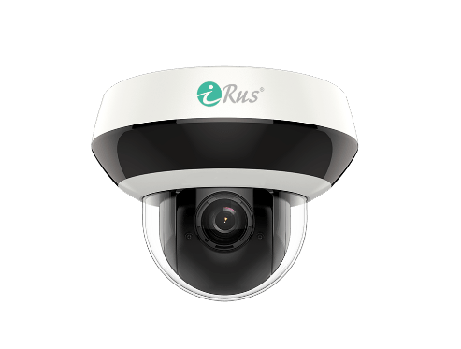 AS1/ 4x/ PoE/ Audio in.out/ Mic/ SD |  | Антивандальная поворотная IP-камера 4 Мп с аппаратным WDR 120 дБ, 4-кратным оптическим приближением. • Разрешение 4 Мп • Оптическое увеличение 4x • Технология DarkFighter • Сенсор Progressive Scan CMOS 1/2.8"" • H.265+, H.265, H.264+, H.264 • Аппаратный WDR 120 дБ • Слот MicroSD до 256 Гб • ИК-подсветка до 20 метров • Питание 12В DC, PoE (IEEE 802.3 af) • Защита от влаги и пыли (IP66) и антивандальная защита (IK10) • Встроенный микрофон: есть | 783 | 12497

4. Аксессуары
КРОНШТЕЙН IRUS-C01 |  |  | Кронштейн для установки уличной поворотной камеры (совместим с iRUS-IP2032S). Монтаж настенный. | 121 | 1,935

Кронштейн DS-1294ZJ-PT |  |  | Кронштейн для установки уличной поворотной камеры (совместим с iRUS-IP4004AS). Монтаж настенный. | 84 | 1,337

4. Сетевые регистраторы iRUS
iRUS-NVR1081 | 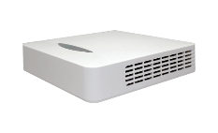 P1 |  | IP-видеорегистратор 8-канальный на 1 жесткий диск. • 8 каналов • Поддержка компрессии H.265, H.265+, H.264, H.264+ • Запись видео с разрешением до 4 Мп • Синхронное воспроизведение 2 каналов по 2 Мп • 1 интерфейс SATA HDD до 6 Тб • 1 сетевой интерфейс 8P8C (RJ45) 10/100 Мбит/с Ethernet • До 10 удаленных подключений • Поддержка ONVIF | 325 | 5,184

iRUS-NVR1162 | M1 / RCA 1.1 |  | IP-видеорегистратор 16-канальный на 2 жестких диска. • 16 каналов • Поддержка компрессии H.265, H.265+, H.264, H.264+ • Запись видео с разрешением до 8 Мп (4K) • Синхронное воспроизведение 4 каналов по 4 Мп • 2 интерфейса SATA HDD до 8 Тб • 1 сетевой интерфейс 8P8C (RJ45) 10/100/1000 Мбит/с Ethernet • До 64 удаленных подключений • Поддержка ONVIF | 596 | 9,519

iRUS-NVR1322 | M1 / RCA 1.1 |  | IP-видеорегистратор 32-канальный на 2 жестких диска. • 32 канала • Поддержка компрессии H.265, H.265+, H.264, H.264+ • Запись видео с разрешением до 8 Мп (4K) • Синхронное воспроизведение 4 каналов по 4 Мп • 2 интерфейса SATA HDD до 8 Тб • Независимые видеовыходы VGA и HDMI • 1 сетевой интерфейс 8P8C (RJ45) 10/100/1000 Мбит/с Ethernet | 1,095 | 17,484

iRUS-NVR1324 | M1 / RCA 1.1 |  | IP-видеорегистратор 32-канальный на 4 жестких диска. • 32 канала • Поддержка компрессии H.265, H.265+, H.264, H.264+ • Запись видео с разрешением до 8 Мп (4K) • Синхронное воспроизведение 4 каналов по 4 Мп • 4 интерфейса SATA HDD до 8 Тб • Независимые видеовыходы VGA и HDMI • 2 сетевых интерфейса 8P8C (RJ45) 10/100/1000 Мбит/с Ethernet • До 128 удаленных подключений • Поддержка ONVIF | 2,029 | 32,398

Новинка
iRUS-NVR2322 | M1 RCA 1.1 |  | IP-видеорегистратор 32-канальный на 2 жестких диска. • 32 канала • Поддержка компрессии H.265, H.265+, H.264, H.264+ • Запись видео с разрешением до 12 Мп • Синхронное воспроизведение 4 каналов по 4 Мп • 2 интерфейса SATA HDD до 10 Тб • 1 сетевой интерфейс 8P8C (RJ45) 10/100/1000 Мбит/с Ethernet • До 128 удаленных подключений • Поддержка ONVIF | 1,095 | 17,484

5. Мультиформатные регистраторы iRUS
iRUS-HVR1041 | P1/ AoC/ RCA 1.1 |  | Мультиформатный гибридный видеорегистратор 4-канальный на 1 жесткий диск, с поддержкой технологии AoC. • AoC (прием звука с камер по коаксиальному кабелю)* • Поддержка компрессии H.265 Pro+, H.265 Pro, H.265, Н.264+, H.264 • Поддержка TVI, AHD, CVI, CVBS, IP • Запись видео с разрешением до 4 Мп Lite (аналог), 6 Мп (IP) • Синхронное воспроизведение до 4 каналов • 1 интерфейс SATA HDD до 6 Тб • Возможность подключения до 6 IP-камер • Поддержка Onvif • Возможность замены каждого аналогового канала на IP-канал * Для работы функции камера должна поддерживать AoC | 335 | 5,347

iRUS-HVR2081 | P1 / AoС / RCA 1.1 |  | Мультиформатный гибридный видеорегистратор 8-канальный на 1 жесткий диск, с поддержкой технологии AoC. • 8 каналов • AoC (прием звука с камер по коаксиальному кабелю)* • Поддержка компрессии H.265 Pro+, H.265 Pro, H.265 • Поддержка TVI, AHD, CVI, CVBS, IP • Запись видео с разрешением до 4 Мп Lite (аналог), 6 Мп (IP) • Синхронное воспроизведение 8 каналов • 1 интерфейс SATA HDD до 8 Тб • Возможность подключения до 12 IP-камер • Поддержка ONVIF • Возможность замены каждого аналогового канала на IP-канал * Для работы функции камера должна поддерживать AoC | 483 | 7,713
...

VHVR|VNVR
...
VHVR-8108 | M 1HDD rev 2.0 |  | Режим работы регистратора: Гибридный; Количество каналов: 8 BNC; Аудиовход: 4 (RCA); Разрешение записи: AHD: 5M-N, 1080p, 1080N; IP: 5M, 1080p, 960p; Видеовыходы: 1 VGA, 1 HDMI (до 1920 х 1080); Количество жестких дисков: 1 до 6 TБ (в комплект не входит); Блок питания: 12В (DC) 2А; | 251

 | P 1HDD rev 3.0 | 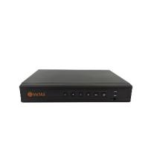 | Режим работы регистратора: Гибридный; Количество каналов: 8 BNC; Аудиовход: 1 (RCA); Разрешение записи: AHD: 5M-N, 4M-N, 1080N; IP: 5M, 1080p; Видеовыходы: 1 VGA, 1 HDMI (до 1920 х 1080); Количество жестких дисков: 1 до 8 TБ (в комплект не входит); Блок питания: 12В (DC) 2А; | 251

VHVR-8116 | M 1HDD rev 2.0 |  | Режим работы регистратора: IP, AHD, HD-CVI, HD-TVI, CVBS; Количество каналов: 16 BNC; Разрешение записи: AHD: 1080N; IP: 5M, 3M, 1080p, 960p; Количество аудиовходов: 2 (RCA); Потр. мощность: 12 Вт (без HDD); Количество видеовходов: 16 (BNC); Видеовыходы: 1 VGA, 1 HDMI (до 1920 х 1080); Количество жестких дисков: 1 до 6 TБ (в комплект не входит); Блок питания: 12В (DC) 4А; | 470
...
VHVR-8508 | M 1HDD |  | Мультиформатный гибридный видеорегистратор 8-канальный на 1 жесткий диск, с поддержкой технологии AoC. • 8 каналов • AoC (прием звука с камер по коаксиальному кабелю)* • Поддержка компрессии H.264, H.265 • Поддержка TVI, AHD, CVI, CVBS, IP • Запись видео с разрешением до 4K-N (аналог), 5 Мп (IP) • Синхронное воспроизведение 8 каналов • 1 интерфейс SATA HDD до 8 Тб • Возможность подключения до 16 IP-камер • Поддержка ONVIF • Гибридный режим 8+4 * Для работы функции камера должна поддерживать AoC | 361

Видеорегистраторы IP
VNVR-8509 | M 1HDD rev. 2.0 | 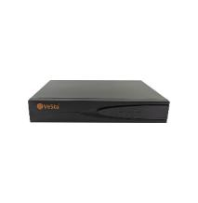 | Режим работы регистратора: Сетевой; Количество каналов: 9; Аудиовход: Нет; Разрешение записи: 4K и ниже; Количество аудиовходов: Нет; Видеовыходы: 1 VGA (до 1920 х 1080), 1 HDMI (до 3840 x 2160); Количество жестких дисков: 1 до 10 TБ (в комплект не входит); Блок питания: 12В (DC) 2А; | 193

Новинка
VNVR-8510 | M 1HDD |  | Режим работы регистратора: Сетевой; Количество каналов: 10; Аудиовход: Комбинированный разъем Jack 3.5; Разрешение записи: 8MП; Количество аудиовходов: Нет; Видеовыходы: 1 VGA, 1 HDMI (до 3840 x 2160); Количество жестких дисков: 1 до 14TБ (в комплект не входит); Блок питания: 12В (DC) 2А; | 197

VNVR-8516 | M 1HDD rev 4.0 |  | Режим работы регистратора: Сетевой; Количество каналов: 16; Аудиовход: Нет; Разрешение записи: 4K и ниже; Количество аудиовходов: Нет; Видеовыходы: 1 VGA (до 1920х1080), 1 HDMI (до 2560x1440); Количество жестких дисков: 1 до 10 TБ (в комплект не входит); Блок питания: 12В (DC) 2.5А; | 258

VNVR-8532 | M 2HDD rev 7.0 |  | Режим работы регистратора: Цифровой; Количество каналов: 32; Аудиовход: 1 (RCA); Разрешение записи: 4K и ниже; Количество аудиовходов: 1 (RCA); Видеовыходы: 1 VGA (до 1920 х 1080), 1 HDMI (до 3840 x 2160); Количество жестких дисков: 2 до 6 TБ (в комплект не входит); Блок питания: 12В (DC) 3A; | 708

Новинка
 | M 4HDD rev 7.0 |  | Режим работы регистратора: IP; Количество каналов: 32; Аудиовход: 1 (RCA); Разрешение записи: 4K; Количество аудиовходов: 1 (RCA); Видеовыходы: 1 VGA, 1 HDMI (до 3840 x 2160); Количество жестких дисков: 1 до 14TБ (в комплект не входит); Блок питания: 12В (DC) 5А (блок питания входит в комплект); | 1163

Сетевое оборудование
...
VSP-02POE |  | PoE-инжектор VSP-02POE служит для обеспечения оконечного устройства питанием по принципу Passive PoE. Питание на выходе передаётся совместно с информационными сигналами с помощью кабеля типа "витая пара". Для передачи питания используются жилы 4, 5, 7, 8. Инжектор подключается непосредственно в сеть питания переменного тока 220 В. | 36

VSP-03PoE | 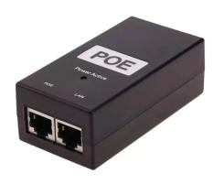 | POE инжектор предназначен для подачи питания на цифровые устройства, IP камеры, беспроводные точки доступа и прочее оборудование, способное принимать электропитатние по технологии Passive POE (8P8C +4,5; -7,8). Электропитание: 100-240В, 50/60ГЦ. Выход: 48В DC, 500mA. | 29

Снижение цен на всё позиции!

Неуправляемый PoE-коммутатор для систем цифрового видеонаблюдения.
VSW-706P | 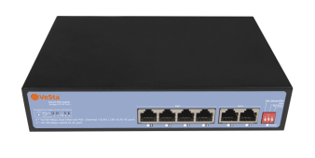 | Неуправляемый PoE-коммутатор для систем цифрового видеонаблюдения. Размер буфера составляет 768 Кб. Присутствует 4 порта 10/100M Ethernet с поддержкой PoE-питания и 2 uplink-порта 10/100 Ethernet. Суммарная пропускная способность составляет 1.2 Гбит/с. Имеет таблицу MAC- адресов 1К. Коммутатор поддерживает подачу питания по стандарту IEEE 802.3 af/at. Общий PoE-бюджет составляет 65 Вт, максимальная нагрузка на порт - до 30 Вт. | 106

VSW-510P |  | Неуправляемый PoE-коммутатор для систем цифрового видеонаблюдения. Размер буфера составляет 1250 Кб. Присутствует 8 портов 10/100M Ethernet с поддержкой PoE-питания и 2 uplink-порта 10/100 Ethernet. Суммарная пропускная способность составляет 2 Гбит/с. Имеет таблицу MAC- адресов 2К. Коммутатор поддерживает подачу питания по стандарту IEEE 802.3 af/at. Общий PoE-бюджет составляет 120 Вт, максимальная нагрузка на порт - до 30 Вт. | 170
...
VSW-226P |  | Неуправляемый PoE-коммутатор для систем цифрового видеонаблюдения. Работает в режиме коммутации Store-and-forward, размер буфера составляет 4 Мб.. Присутствует 24 порта 10/100M Ethernet с поддержкой PoE-питания, 2 uplink-порта 10/100/1000M Ethernet и SFP порт 100/1000M. Суммарная пропускная способность составляет 10.8 Гбит/с. Коммутатор поддерживает подачу питания по стандарту IEEE 802.3 af/at. Общий PoE-бюджет составляет 300 Вт, максимальная нагрузка на порт - до 30 Вт | 799

Новинка
VSW-L118P |  | Неуправляемый PoE-коммутатор для систем цифрового видеонаблюдения. Размер буфера составляет 4 Мб. Присутствует 16 портов 10/100M Ethernet с поддержкой PoE-питания, 2 uplink-порта 10/100/1000 Ethernet и 1 SFP 100/1000 Мбит/с. Суммарная пропускная способность составляет 9.2 Гбит/с. Имеет таблицу MAC- адресов 8К. Коммутатор поддерживает подачу питания по стандарту IEEE 802.3 af/at. Общий PoE-бюджет составляет 200 Вт, максимальная нагрузка на порт - до 30 Вт. | 317

Новинка
VSW-148P | 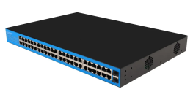 | Неуправляемый PoE-коммутатор для систем цифрового видеонаблюдения. Размер буфера составляет 4 Мб. Присутствуют 48 портов 10/100/1000M Ethernet с поддержкой PoE-питания и 2 uplink-порта SFP. Суммарная пропускная способность составляет 100 Гбит/с. Имеет таблицу MAC- адресов 8К. Коммутатор поддерживает подачу питания по стандарту IEEE 802.3 af/at. Общий PoE-бюджет составляет 400 Вт, максимальная нагрузка на порт - до 30 Вт. | 1587

Аксесс, БП
 |  | 220013 г.Минск ул. 2-ая Шестая линия, д.11, оф.12 УНП 100151049 Тел +375 17 292 70 52, 292 30 11, 292 35 52 р/с BY66BPSB30121027490129330000 в Региональной Дирекции №700 по г.Минску и Минской области ОАО «Сбер-Банк», БИК BPSBBY2X г.Минск, пр-т Независимости,32А-1
Прайс не является публичной офертой
Наименование | Фото |  | Краткое описание | Рекомендуемая розничная цена, руб с НДС
Аксессуары
Ожидается
VMK-12 |  |  | Активный микрофон с возможностью ручной регулировки усиления. Подключение осуществляется в колодку. Работает при напряжении от 6 до 12 В. Аккустическая дальность - до 5 метров. | 25

VMK-13 |  |  | Активный микрофон с возможностью ручной регулировки усиления (регулировочный винт). Распиновка выхода микрофона: -Красный - питание (12 В); -Чёрный - земля; -Белый - сигнал. | 34

1. Разъемы
VW-1 |  |  | Разъем питания универсальный "папа" | 0.63
...
VPS-12-6 |  |  | Максимальный выходной ток: Не более 6А Входное напряжение: 100-240 В (AC) Входная частота: 50-60 Гц Выходноенапряжение: 12 В+/-15% (DC) Материал корпуса: Пластик Степень защиты оболочки: IP 30 Габаритные размеры ДхШхВ (мм) : 120х60х40 (без проводов) Диапазон рабочих температур: -10°C ~ +50°C Относительная влажность: Не более 80% (без конденсата) | 38.65 | 617

VPS-12-5M |  |  | Максимальный выходной ток:Не более5А Входное напряжение: 110-240 В (AC) Входная частота: 50-60 Гц Выходноенапряжение:12 В+/-15% (DC) Подстройка выходного напряжения:Есть Материал корпуса: Металл Степень защиты оболочки:IP 20 Габаритные размеры ДхШхВ (мм): 110х80х35 Диапазон рабочих температур: -10°C ~ +50°C Относительная влажность:Не более 80% (без конденсата) | 38.65 | 617

VPS-12-10M |  |  | Максимальный выходной ток:Не более10А Входное напряжение: 110-240 В (AC) Входная частота: 50-60 Гц Выходноенапряжение:12 В+/-15% (DC) Подстройка выходного напряжения:Есть Материал корпуса: Металл Степень защиты оболочки:IP 20 Габаритные размеры ДхШхВ (мм): 200х98х42 Диапазон рабочих температур: -10°C ~ +50°C Относительная влажность:Не более 80% (без конденсата) | 58.00 | 926

3. Приёмопередатчики
BL-0101 (комплект 2 шт) | 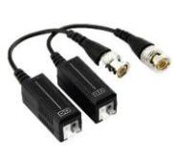 |  | Аналоговый BNC-приёмопередатчик с возможностью передачи сигнала по кабелю типа "витая пара" CAT.5, CAT.5E, CAT.6. Поддерживает видеостандарты AHD, TVI, CVI, CVBS и способен передавать сигнал на расстояние до 300 метров. Не требует дополнительного питания Гарантия: 1год Питание: Пассивное Класс пылевлагозащиты: IP20 Размеры БП: 40 х 20 х 15 мм (каждый приёмопередатчик) Диапазон рабочих температур: -10°С~50°С Относительная влажность: 0%~95% (без конденсата) Масса: 18 г (каждый приёмопередатчик) | 11.09 | 177

4. Кабели
Кабель UTP 4PR 24AWG CAT5e |  |  | BX, V.11, X.21, ISDN, Ethernet (10Base-T), ATM-25/52/155 Мбит/с, 100VG-AnyLAN, Fast Ethernet (100BASE-TX), Token Ring 16/100 Мбит/с, Firewire 100 Мбит/с. Токопроводящая жила: медная мягкая проволока Диаметр: 0,51мм (24 AWG), Изоляция: полиэтилен Диаметр проводника: 0,93 мм Внешняя оболочка: поливинилхлоридный пластикат (ПВХ) или LS0H-компаунд Цвет оболочки: белый (ПВХ), оранжевый или синий (LS0H) Максимальный диаметр кабеля: 5,9 мм | 1.88 | 30

Кабель UTP 4PR 24AWG CAT5e OUTDOOR |  |  | PBX, V.11, X.21, ISDN, Ethernet (10Base-T), ATM-25/52/155 Мбит/с, 100VG-AnyLAN, Fast Ethernet (100BASE-TX), Token Ring 16/100 Мбит/с, Firewire 100 Мбит/с. Токопроводящая жила: медная мягкая проволока Диаметр: 0,51мм (24 AWG) Изоляция: полиэтилен Диаметр проводника: 0,92 мм Внешняя оболочка: светостабилизированный полиэтилен Цвет оболочки: черный Максимальный диаметр кабеля: 6,7 мм | 61 | 34

Кабель FTP 4PR 24AWG CAT5e | 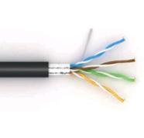 |  | PBX, V.11, X.21, ISDN, Ethernet (10Base-T), ATM-25/52/155 Мбит/с, 100VG-AnyLAN, Fast Ethernet (100BASE-TX), Token Ring 16/100 Мбит/с, Firewire 100 Мбит/с. Токопроводящая жила: медная мягкая проволока Диаметр: 0,51мм (24 AWG) Изоляция: полиэтилен Диаметр проводника: 1,07 мм Экран пары: алюмополимерная лента (металлом внутрь). Под экраном проложена медная луженая контактная проволока диаметром 0,4 мм. Внешняя оболочка: поливинилхлоридный пластикат (ПВХ) или LS0H-компаунд Цвет оболочки: белый (ПВХ), оранжевый или синий (LS0H) Максимальный диаметр кабеля: 6,6 мм | 69 | 38

Кабель FTP 4PR 24AWG CAT5e OUTDOOR |  |  | PBX, V.11, X.21, ISDN, Ethernet (10Base-T), ATM-25/52/155 Мбит/с, 100VG-AnyLAN, Fast Ethernet (100BASE-TX), Token Ring 16/100 Мбит/с, Firewire 100 Мбит/с. Токопроводящая жила: медная мягкая проволока Диаметр: 0,51мм (24 AWG) Изоляция: полиэтилен Диаметр проводника: 1,07 мм Экран пары: алюмополимерная лента (металлом внутрь). Под экраном проложена медная луженая контактная проволока диаметром 0,4 мм. Внешняя оболочка: светостабилизированный полиэтилен Цвет оболочки: черный Максимальный диаметр кабеля: 7,6 мм | 73 | 40

Кабель TaigaKabel U/UTP cat 5e PE 4PR 24AWG Cu Solid OUTDOOR чёрный |  |  | Кабель TaigaKabel UTP (неэкранированная витая пара) 4 пары, категория 5E, для внешней прокладки. Кабель состоит из 4-х пар одножильных медных проводников калибра 24 AWG, заключенных в общую PE оболочку. Для изготовления проводников используется высококачественная безкислородная медь. Каждая пара имеет свой шаг скрутки, это влияет на качественные характеристики кабеля. Для удобства работы на внешней оболочке кабеля нанесены метровые метки в соответствии с европейским стандартом, что позволяет точно отмерить кабель или определить длину сегмента. Кабель TaigaKabel UTP полностью соответствует требованиям Техническому регламенту Таможенного союза, стандарту на витую пару ANSI/TIA/EIA-568-B.2 и международному стандарту ISO 9001:2015. | 38 | 21
Кабель TaigaKabel U/UTP сat 5e PVC 4*2*0.51 Cu Solid INDOOR серый |  |  | Кабель TaigaKabel UTP (неэкранированная витая пара) 4 пары, категория 5E, для внутренней прокладки. Кабель состоит из 4-х пар одножильных медных проводников калибра 24 AWG, заключенных в общую ПВХ оболочку. Для изготовления проводников используется высококачественная безкислородная медь. Каждая пара имеет свой шаг скрутки, это влияет на качественные характеристики кабеля. Для удобства работы на внешней оболочке кабеля нанесены метровые метки в соответствии с европейским стандартом, что позволяет точно отмерить кабель или определить длину сегмента. | 56 | 31

Кабель TaigaKabel U/UTP сat 5e PVC 4PR 24AWG Cu Solid INDOOR серый |  |  | Кабель TaigaKabel UTP (неэкранированная витая пара) 4 пары, категория 5E, для внешней прокладки. Кабель состоит из 4-х пар одножильных медных проводников калибра 24 AWG, заключенных в общую PE оболочку. Для изготовления проводников используется высококачественная безкислородная медь. Каждая пара имеет свой шаг скрутки, это влияет на качественные характеристики кабеля. Для удобства работы на внешней оболочке кабеля нанесены метровые метки в соответствии с европейским стандартом, что позволяет точно отмерить кабель или определить длину сегмента. | 36 | 20

Кабель КВК-2В+2х0,5э (Урал К) | 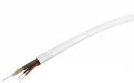 |  | Цельномедный КВК кабель для систем видеонаблюдения с медным проводником «микрокаоксиал» сечением 0,5 мм позволяет передавать сигнал аналогового видеонаблюдения и питания в отличном качестве без помех на кабельных трассах до 100 м. | 40 | 22

Кабель КВК-2П+2х0,5э (Урал К) |  |  | Цельномедный КВК кабель для систем видеонаблюдения с медным проводником «микрокаоксиал» сечением 0,5 мм позволяет передавать сигнал аналогового видеонаблюдения и питания в отличном качестве без помех на кабельных трассах до 100 м | 40 | 22

Кабель КВК-2В+2х0,75 М (Урал К) |  |  | Цельномедный КВК кабель для систем видеонаблюдения с медным проводником сечением 0,75 мм позволяет передавать сигнал аналогового видеонаблюдения и питания в отличном качестве без помех на кабельных трассах до 200 м. | 49 | 27

Кабель КВК-2П+2х0,75 М (Урал К) |  |  | Цельномедный КВК кабель для систем видеонаблюдения с медным проводником сечением 0,75 мм позволяет передавать сигнал аналогового видеонаблюдения и питания в отличном качестве без помех на кабельных трассах до 200 м. | 48 | 26

Монтажн.Коробки
 |  | 220013 г.Минск ул. 2-ая Шестая линия, д.11, оф.12 УНП 100151049 Тел +375 17 292 70 52, 292 30 11, 292 35 52 р/с BY66BPSB30121027490129330000 в Региональной Дирекции №700 по г.Минску и Минской области ОАО «Сбер-Банк», БИК BPSBBY2X г.Минск, пр-т Независимости,32А-1
Прайс не является публичной офертой
Наименование | Фото |  | Краткое описание | Рекомендуемая розничная цена, руб с НДС
Монтажные коробки
Коробка монтажная AT-MA-PJB01 130х130х50 | 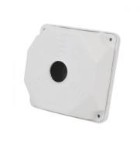 |  | 130x130x50 - для всех типов камер видеонаблюдения. Обеспечивает удобство монтажа видеокамер на стену или потолок. | 6 | 90

Монтажная коробка KadrON JB1-100B чёрная | 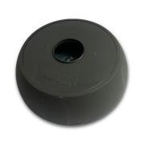 |  | Монтажная коробка KadrON JB1-100B чёрная Материал - белый пластик Настенное или потолочное крепление Подходит для установки купольных, цилиндрических и мини камер видеонаблюдения. Аккуратный дизайн | 22 | 350

Монтажная коробка KadrON JB1-100W белая | 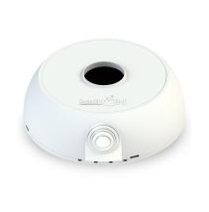 |  | Материал: Пластик: Тип: Коробка/основание видеокамеры: Цвет изделия: белый: Крепление: настенный/потолочный: Вынос от поверхности: 42 мм: Максимальная нагрузка: 1 кг: Влажность воздуха в месте установки: 0~90% RH: Класс защиты: IP65 Вес изделия: 0.16 кг: Габариты ДxШxВ: 130x42 mm | 22 | 350

Монтажная коробка KadrON JB2-125W белая |  |  | Материал: Пластик Тип: Коробка/основание видеокамеры Цвет изделия: белый Крепление: настенный/потолочный Максимальная нагрузка: 2 кг: Влажность воздуха в месте установки: 0~90% RH: Класс защиты: IP65 Вес изделия: 0.2 кг: Габариты ДxШxВ: 156x125x48 mm | 21 | 332

Stelberry
 |  | 220013 г.Минск ул. 2-ая Шестая линия, д.11, оф.12 УНП 100151049 Тел +375 17 292 70 52, 292 30 11, 292 35 52 р/с BY66BPSB30121027490129330000 в Региональной Дирекции №700 по г.Минску и Минской области ОАО «Сбер-Банк», БИК BPSBBY2X г.Минск, пр-т Независимости,32А-1
Прайс не является публичной офертой
Наименование | Фото |  | Краткое описание | Рекомендуемая розничная цена, руб с НДС
Активные микрофоны
Stelberry Sound Test |  |  | Бесплатное программное обеспечение Stelberry Sound Test для настройки и контроля звука в IP-камерах. Программа позволяет увидеть уровень и спектр звука в IP-камерах.

M-10 | 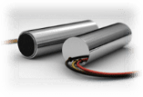 |  | Активный микрофон для систем видеонаблюдения | 27

M-20 |  |  | Активный микрофон для систем видеонаблюдения с регулировкой чувствительности | 35

M-30 |  |  | Активный микрофон с АРУ для систем видеонаблюдения | 58
...
M-75 |  |  | Чувствительный цифровой микрофон с речевым диапазоном, отключаемой сверхбыстродействующей АРУ и регулировкой усиления в металлическом корпусе с комплектом крепежа с регулировкой чувствительности, отключаемой АРУ и включением нозкоомного выхода | 267

M-70 |  |  | Чувствительный цифровой микрофон с речевым диапазоном, отключаемой сверхбыстродействующей АРУ и регулировкой усиления | 205

M-70HD | 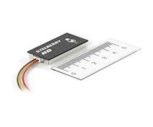 |  | Чувствительный цифровой микрофон HD-качества с речевым диапазоном, отключаемой сверхбыстродействующей АРУ и регулировкой усиления | 257

M-70Ultra HD |  |  | Сверхвысокочувствительный HD микрофон с цифровой обработкой, речевым фильтром, быстродействующей отключаемой АРУ и регулировкой чувствительности. Подключается к линейному аудиовходу IP камеры, видеорегистратора или аудиорегистратора. Расширенный частотный диапазон. | 277

M-75HD | 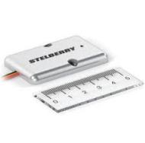 |  | Чувствительный цифровой микрофон HD-качества с речевым диапазоном, отключаемой сверхбыстродействующей АРУ и регулировкой усиления в металлическом корпусе с комплектом крепежа с регулировкой чувствительности, отключаемой АРУ и включением нозкоомного выхода | 334

М-75Ultra HD |  |  | Сверхвысокочувствительный HD микрофон в металлическом корпусе с комплектом крепежа, цифровой обработкой, речевым фильтром, быстродействующей отключаемой АРУ и регулировкой чувствительности. Подключается к линейному аудиовходу IP камеры, видеорегистратора или аудиорегистратора. Расширенный частотный диапазон. | 355

M-80 |  |  | Сверхчувствительный цифровой микрофон с регулировкой параметров при помощи миниатюрного джойстика и индикацией. Доступные регулировки: чувствительность, полоса пропускания, включение/выключение АРУ | 246
...
M-90 |  |  | Сверхчувствительный цифровой микрофон с регулировкой параметров при помощи миниатюрного джойстика и индикацией. Доступные регулировки: чувствительность, полоса пропускания, включение/выключение АРУ, скорость срабатывания АРУ, "вырезание" 2-х произвольных частот | 259

M-90HD |  |  | Сверхчувствительный цифровой микрофон с регулировкой параметров при помощи миниатюрного джойстика и индикацией. Доступные регулировки: чувствительность, полоса пропускания, включение/выключение АРУ, скорость срабатывания АРУ, "вырезание" 2-х произвольных частот | 324

M-100 | 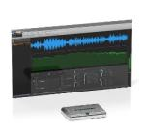 |  | Активный микрофон с аналоговым выходом с настройкой при помощи бесплатного ПО через microUSB-разъём | 375

Уличные микрофоны
M-500 |  |  | Уличный микрофон с цифровой обработкой и речевым диапазоном и регулировкой чувствительности. Класс защиты IP64. Козырёк зля защиты от осадков. Высокоскоростная АРУ - 0.0007 сек. Частотный диапазон - 300…4000 Гц. Габариты 50х111х55 мм. | 519

Направленные активные микрофоны для уверенной записи разговоров
M-1000 |  |  | 1-канальный однонаправленный микрофон речевого диапазона с регулировкой чувствительности, направленности и блокировкой меню | 532
...
S-525 |  |  | Комплект переговорного устройства клиент-кассир для АЗС с системой громкого оповещения, функцией "симплекс", функцией "вызов", встроенным усилителем, рупором на 15 Ватт и выходом для записи переговоров. Рупор идёт в комплекте с 15 метрами кабеля. Панель клиента, угловое крепление панели и блок питания в комплекте. | 1742

S-640 |  |  | 4-канальное переговорное устройство для АЗС класса «клиент-кассир» с функциями диспечерской связи, громкого оповещения, режимом «Симплекс» и выходом для записи переговоров | 1319

S-645 | 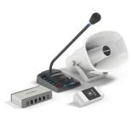 |  | Комплект 4+1-канального переговорного устройства клиент-кассир для АЗС с системой громкого оповещения, функцией "симплекс", функцией "вызов", встроенным усилителем, рупором на 15 Ватт и выходом для записи переговоров. Рупор идёт в комплекте с 15 метрами кабеля. Панель клиента, угловое крепление панели и блоки питания в комплекте. | 2220

S-660 |  |  | 6-канальное переговорное устройство для АЗС класса «клиент-кассир» с функциями диспечерской связи, громкого оповещения, режимом «Симплекс» и выходом для записи переговоров | 1391

S-665 |  |  | Комплект 6+1-канального переговорного устройства клиент-кассир для АЗС с системой громкого оповещения, функцией "симплекс", функцией "вызов", встроенным усилителем, рупором на 15 Ватт и выходом для записи переговоров. Рупор идёт в комплекте с 15 метрами кабеля. Панель клиента, угловое крепление панели и блоки питания в комплекте. | 2288
...

